P1. Entradas por Día
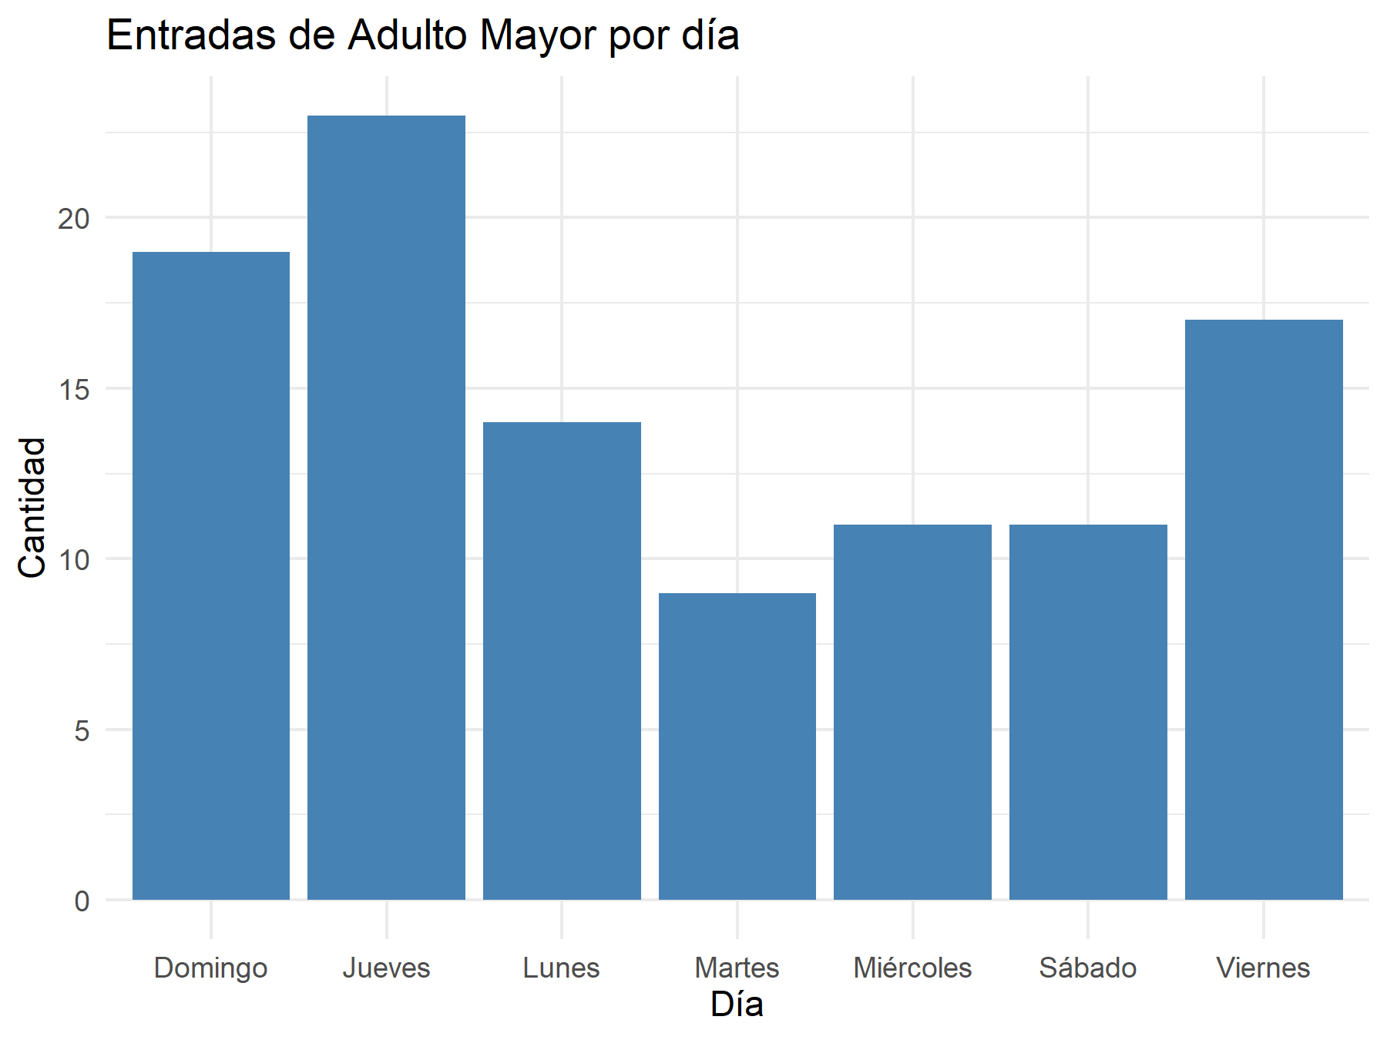
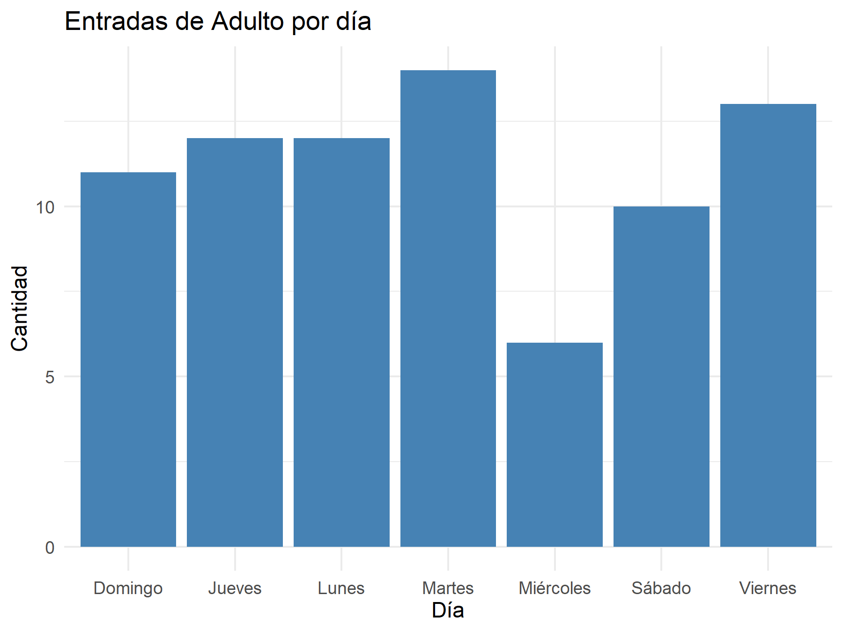

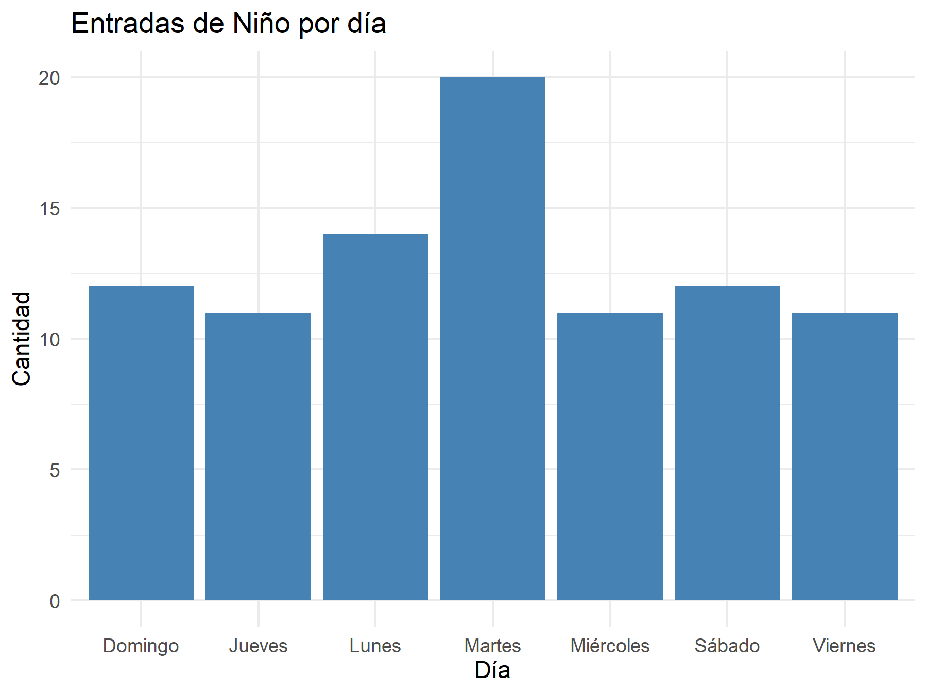

P2. Visitas por Mes
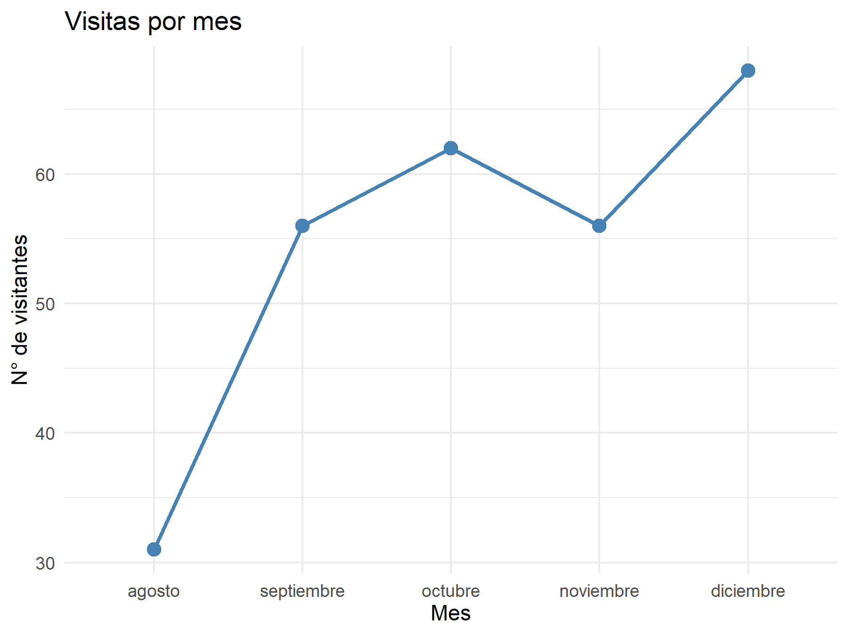
mes | mes_nombre | n
8 | agosto | 31
9 | septiembre | 56
10 | octubre | 62
11 | noviembre | 56
12 | diciembre | 68

P3. Analisis Habitats
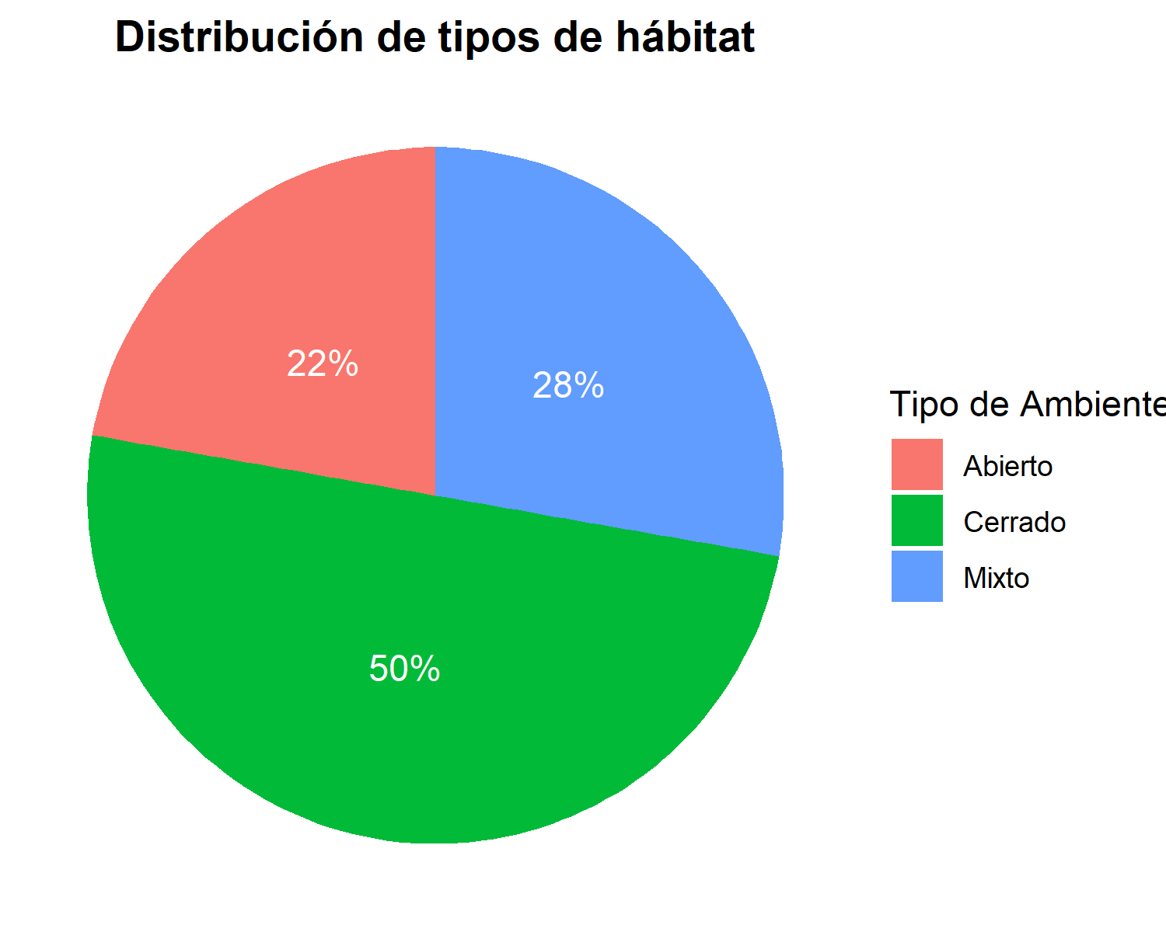
Tabla: Distribución de Tipos de Hábitat
tipo_ambiente | n | prop | ypos | label_texto
Abierto | 4 | 0.22222222222 | 0.88888888889 | 22%
Cerrado | 9 | 0.5 | 0.52777777778 | 50%
Mixto | 5 | 0.27777777778 | 0.13888888889 | 28%

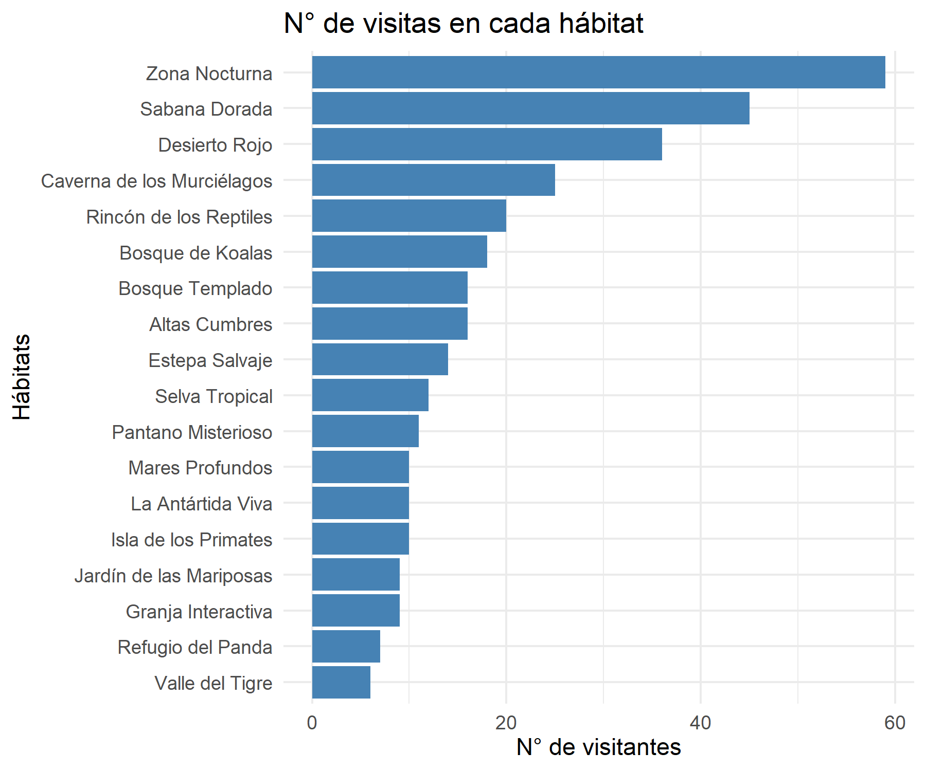
Tabla: N° de Visitas por Hábitat
nombre_habitat | n
Altas Cumbres | 16
Bosque Templado | 16
Bosque de Koalas | 18
Caverna de los Murciélagos | 25
Desierto Rojo | 36
Estepa Salvaje | 14
Granja Interactiva | 9
Isla de los Primates | 10
Jardín de las Mariposas | 9
La Antártida Viva | 10
Mares Profundos | 10
Pantano Misterioso | 11
Refugio del Panda | 7
Rincón de los Reptiles | 20
Sabana Dorada | 45
Selva Tropical | 12
Valle del Tigre | 6
Zona Nocturna | 59

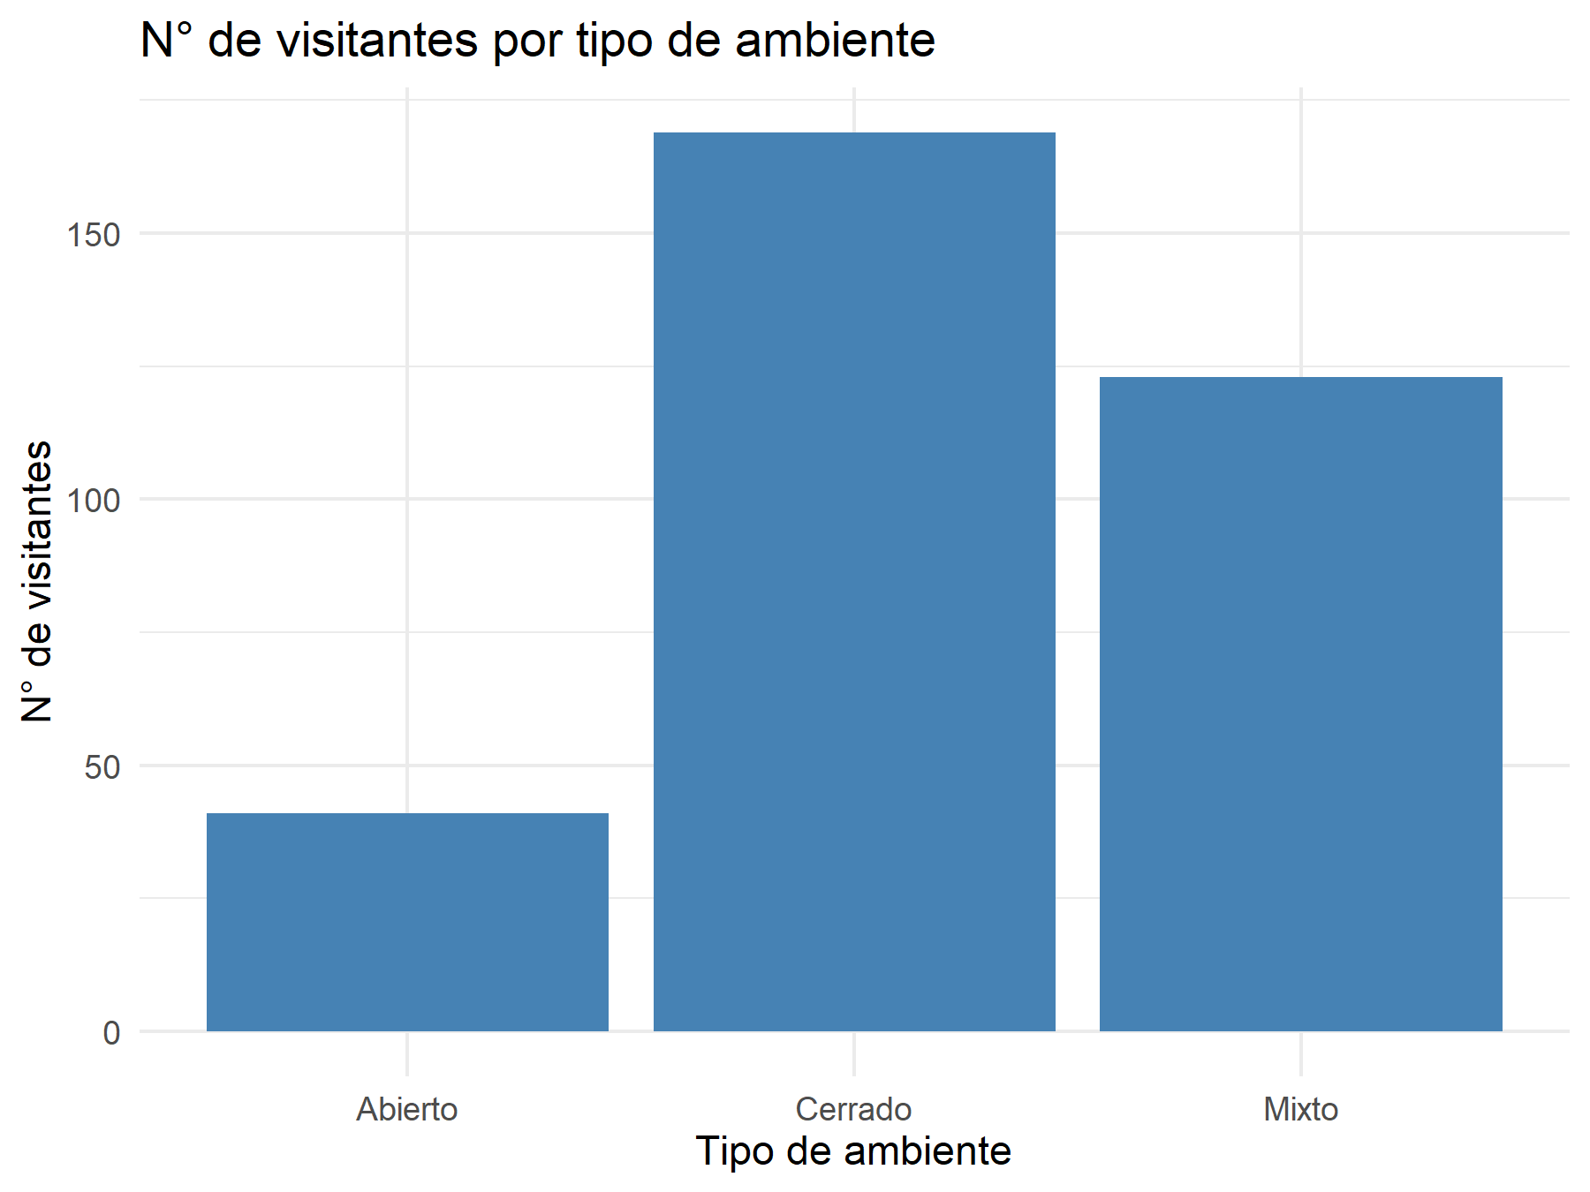
Tabla: N° de Visitantes por Tipo de Ambiente
tipo_ambiente | n
Abierto | 41
Cerrado | 169
Mixto | 123

P4. Duración Shows
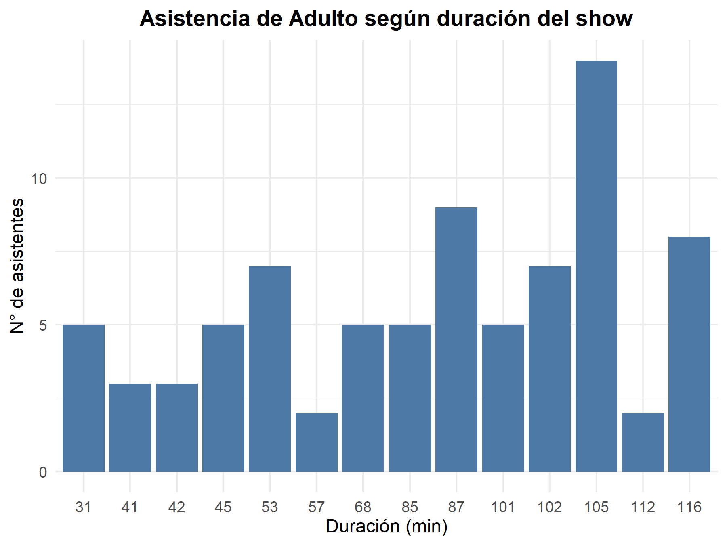
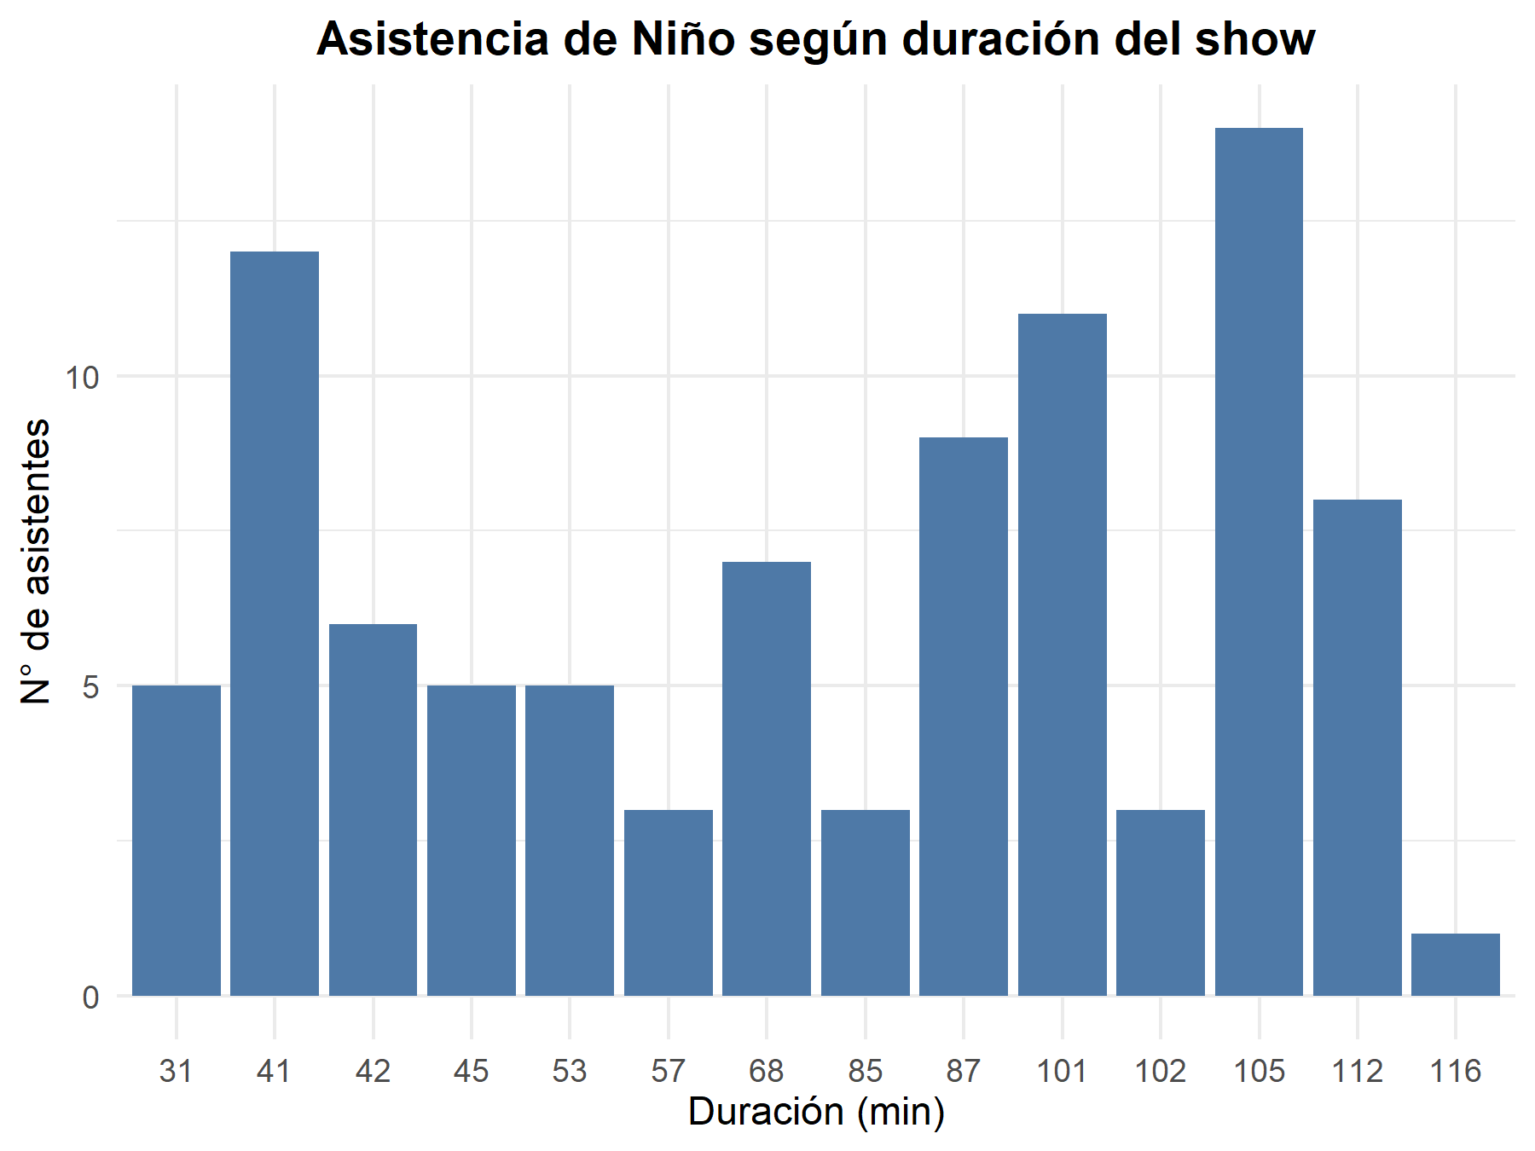

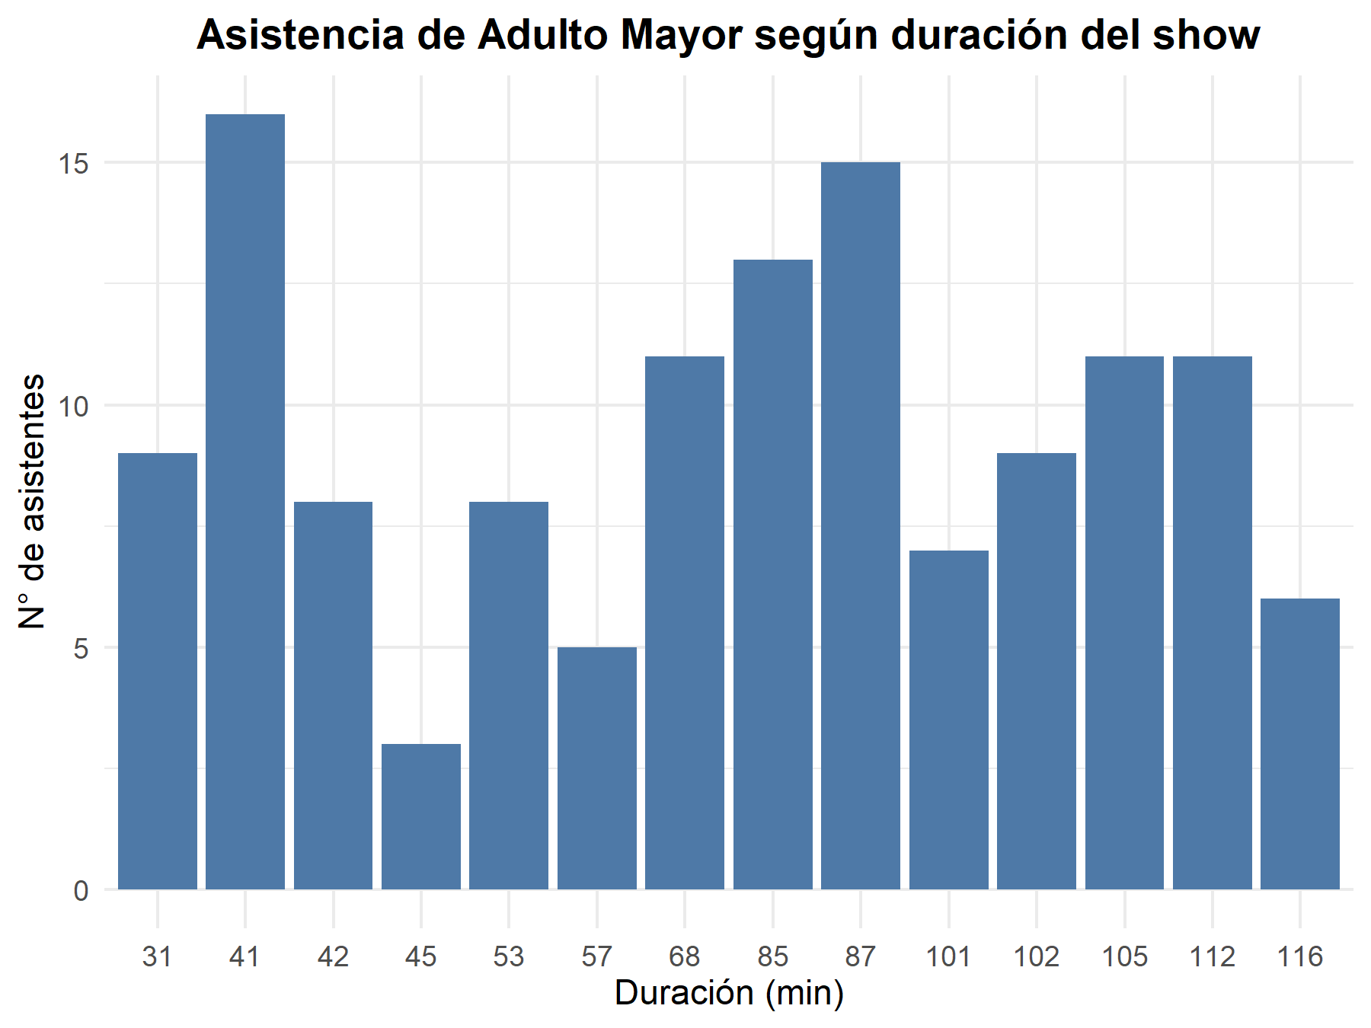

P5. Visitas por Hora
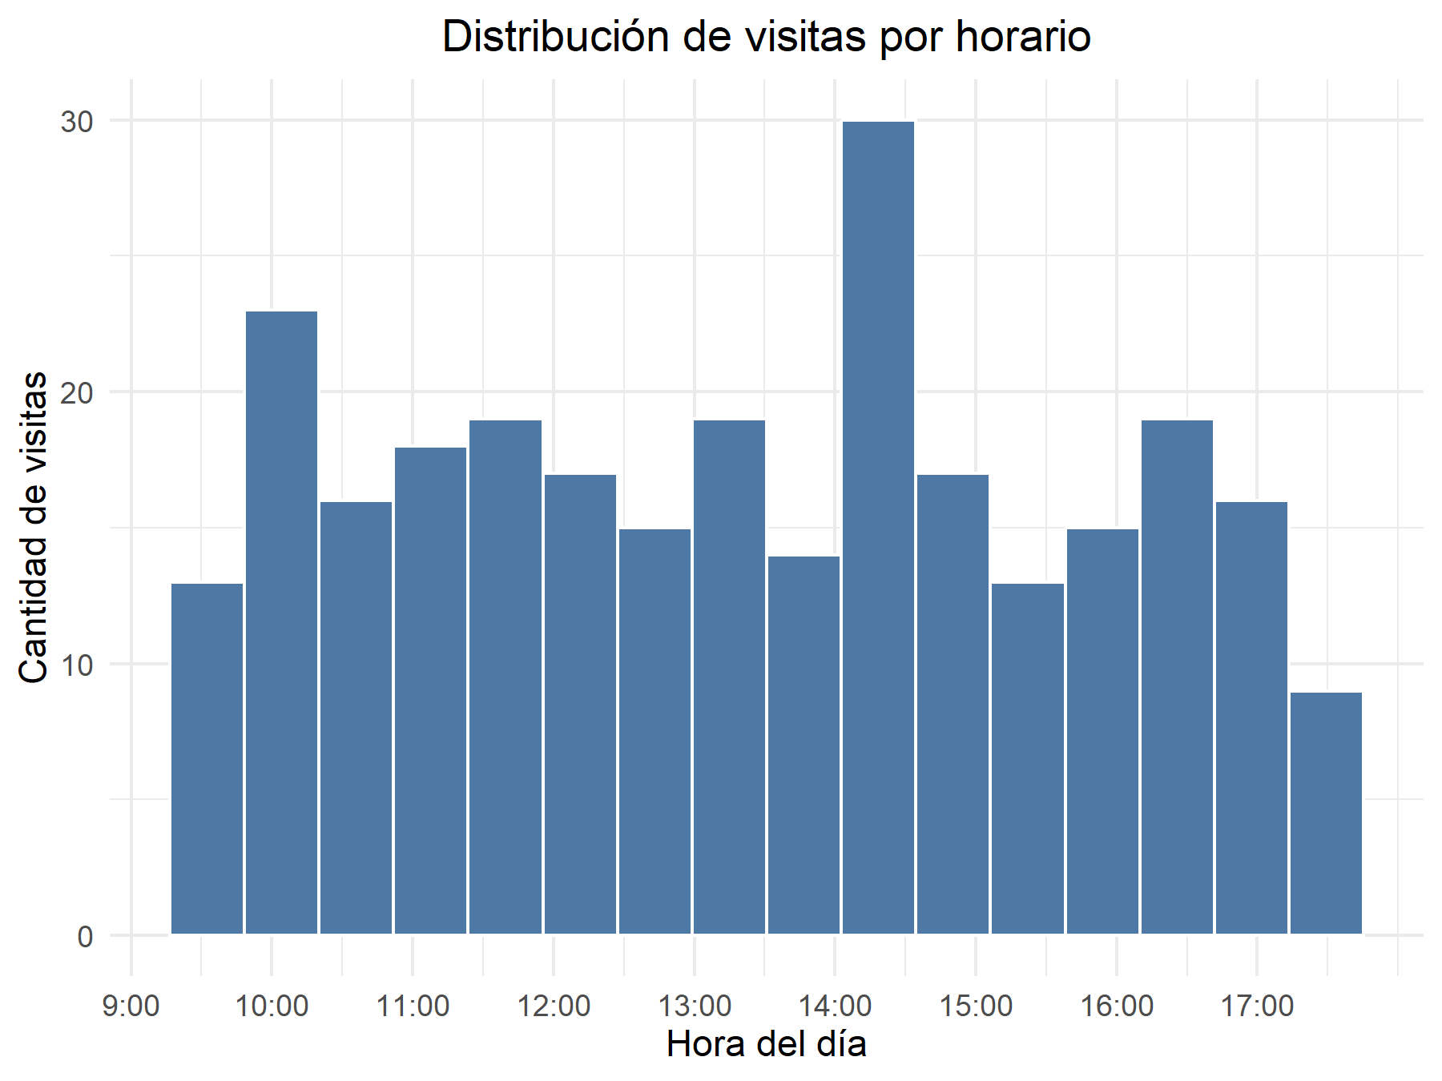
ID_entrada | hora_decimal
2 | 14.45
3 | 16.65
4 | 11.866666667
7 | 11.9
8 | 9.8
9 | 10.433333333
10 | 10.916666667
11 | 15.333333333
13 | 15.15
15 | 12
17 | 9.6833333333
18 | 11.383333333
22 | 9.7333333333
27 | 12.133333333
30 | 10.15
31 | 17.133333333
32 | 15.216666667
33 | 13.466666667
35 | 10.1
36 | 11.75
37 | 9.7333333333
38 | 11.533333333
39 | 16.683333333
41 | 11.916666667
42 | 12.8
51 | 9.65
54 | 16
57 | 14.35
61 | 14.316666667
63 | 17.15
68 | 15.95
71 | 17.45
72 | 16.566666667
74 | 14.233333333
79 | 11.366666667
81 | 17.4
82 | 14.166666667
86 | 13.5
88 | 14.783333333
89 | 12.716666667
94 | 12.333333333
96 | 11.15
99 | 14.216666667
100 | 10.1
102 | 14.516666667
103 | 10.866666667
104 | 15.983333333
106 | 17.266666667
107 | 11.75
108 | 13.266666667
109 | 12.683333333
111 | 15.883333333
112 | 14.816666667
114 | 10.216666667
115 | 14.933333333
116 | 14.633333333
118 | 12.716666667
120 | 11.083333333
124 | 16.516666667
125 | 12.816666667
128 | 12.833333333
129 | 16.85
130 | 16.366666667
132 | 16.433333333
135 | 17.083333333
137 | 15.716666667
139 | 15.633333333
140 | 10.466666667
141 | 13.916666667
142 | 14.5
148 | 10.966666667
150 | 14.966666667
152 | 13.433333333
153 | 10.416666667
154 | 15.75
157 | 11.85
158 | 10.1
159 | 16.716666667
160 | 12.816666667
161 | 10.583333333
162 | 12
164 | 16.5
167 | 10.966666667
170 | 15.25
174 | 14.766666667
176 | 10.55
177 | 15.133333333
179 | 14.483333333
180 | 13.133333333
185 | 12.2
186 | 15.766666667
189 | 13.866666667
190 | 14.816666667
191 | 14.083333333
194 | 14.2
195 | 16.45
196 | 13.866666667
197 | 17.166666667
201 | 14.866666667
202 | 9.8
205 | 12.65
206 | 12.066666667
207 | 14.45
209 | 12.066666667
210 | 10.3
214 | 9.65
217 | 12.933333333
218 | 12.033333333
221 | 13.183333333
225 | 11.4
226 | 13.166666667
231 | 10.266666667
232 | 12.65
234 | 11.733333333
240 | 14.516666667
242 | 10.4
245 | 10.15
248 | 11.116666667
253 | 15.616666667
254 | 12.883333333
256 | 14.316666667
260 | 9.6166666667
263 | 12.166666667
264 | 14.266666667
265 | 11.066666667
266 | 12.083333333
268 | 16.383333333
274 | 12.15
275 | 11.666666667
276 | 9.95
279 | 10.65
282 | 10.216666667
283 | 9.6666666667
285 | 17.033333333
286 | 15.016666667
287 | 12.083333333
289 | 11.983333333
290 | 14.133333333
292 | 11.516666667
293 | 14.866666667
294 | 13.6
296 | 10.683333333
301 | 16.616666667
302 | 17.116666667
310 | 15.916666667
312 | 16.516666667
317 | 14.683333333
318 | 14.133333333
319 | 14.133333333
323 | 12.633333333
324 | 11.366666667
327 | 9.7666666667
328 | 11.316666667
334 | 12.816666667
335 | 16.783333333
337 | 10.2
338 | 9.9833333333
341 | 11.683333333
342 | 10.116666667
346 | 17.383333333
348 | 11.883333333
349 | 15.2
351 | 9.6333333333
352 | 15.883333333
358 | 14.066666667
360 | 12.883333333
365 | 13.433333333
367 | 10.8
371 | 9.9666666667
372 | 16.516666667
373 | 16.183333333
376 | 16.116666667
377 | 13.216666667
378 | 10.1
379 | 14.766666667
382 | 14.766666667
385 | 17.016666667
386 | 11.516666667
388 | 10.25
391 | 12.583333333
393 | 11.266666667
395 | 17.216666667
398 | 16.383333333
400 | 13.933333333
401 | 10.666666667
402 | 13.85
403 | 12.216666667
404 | 16.8
407 | 10.483333333
410 | 9.5166666667
412 | 16.466666667
413 | 14.55
414 | 10.45
417 | 13.233333333
419 | 14.133333333
421 | 13.333333333
422 | 13.516666667
423 | 10.25
428 | 13.383333333
430 | 10.25
431 | 11.783333333
434 | 17.266666667
438 | 15.8
441 | 13.366666667
444 | 13.816666667
447 | 17.066666667
449 | 10.516666667
451 | 15.866666667
453 | 13.583333333
454 | 17.083333333
455 | 17.333333333
460 | 14.5
461 | 13.15
462 | 15.766666667
463 | 14.283333333
465 | 14.883333333
468 | 10.016666667
471 | 14.333333333
472 | 13.933333333
474 | 16.65
475 | 15.7
476 | 9.6666666667
477 | 16.533333333
479 | 14.816666667
483 | 14.416666667
487 | 15.166666667
488 | 15.416666667
489 | 13.35
492 | 12.016666667
493 | 10.1
500 | 11.35
503 | 16.366666667
504 | 17.3
505 | 14.35
508 | 16.733333333
509 | 14.266666667
511 | 10.25
513 | 16.35
515 | 15.55
518 | 13.783333333
519 | 15.233333333
521 | 10.35
526 | 10.316666667
530 | 14.916666667
532 | 14.45
533 | 11.416666667
537 | 11.05
539 | 10.35
540 | 14.083333333
541 | 13.1
550 | 13.316666667
552 | 17.366666667
553 | 13.45
555 | 13.883333333
557 | 11.233333333
561 | 12.266666667
564 | 11.65
567 | 15.783333333
570 | 14.683333333
571 | 16.933333333
573 | 12.233333333
574 | 17.466666667
576 | 14
578 | 13.45
580 | 11.616666667
582 | 10.566666667
583 | 11.166666667
584 | 10.316666667
587 | 10.95
588 | 13.916666667
591 | 15.4
595 | 11.6
599 | 14.4

P6. Satisfacción y Comercio
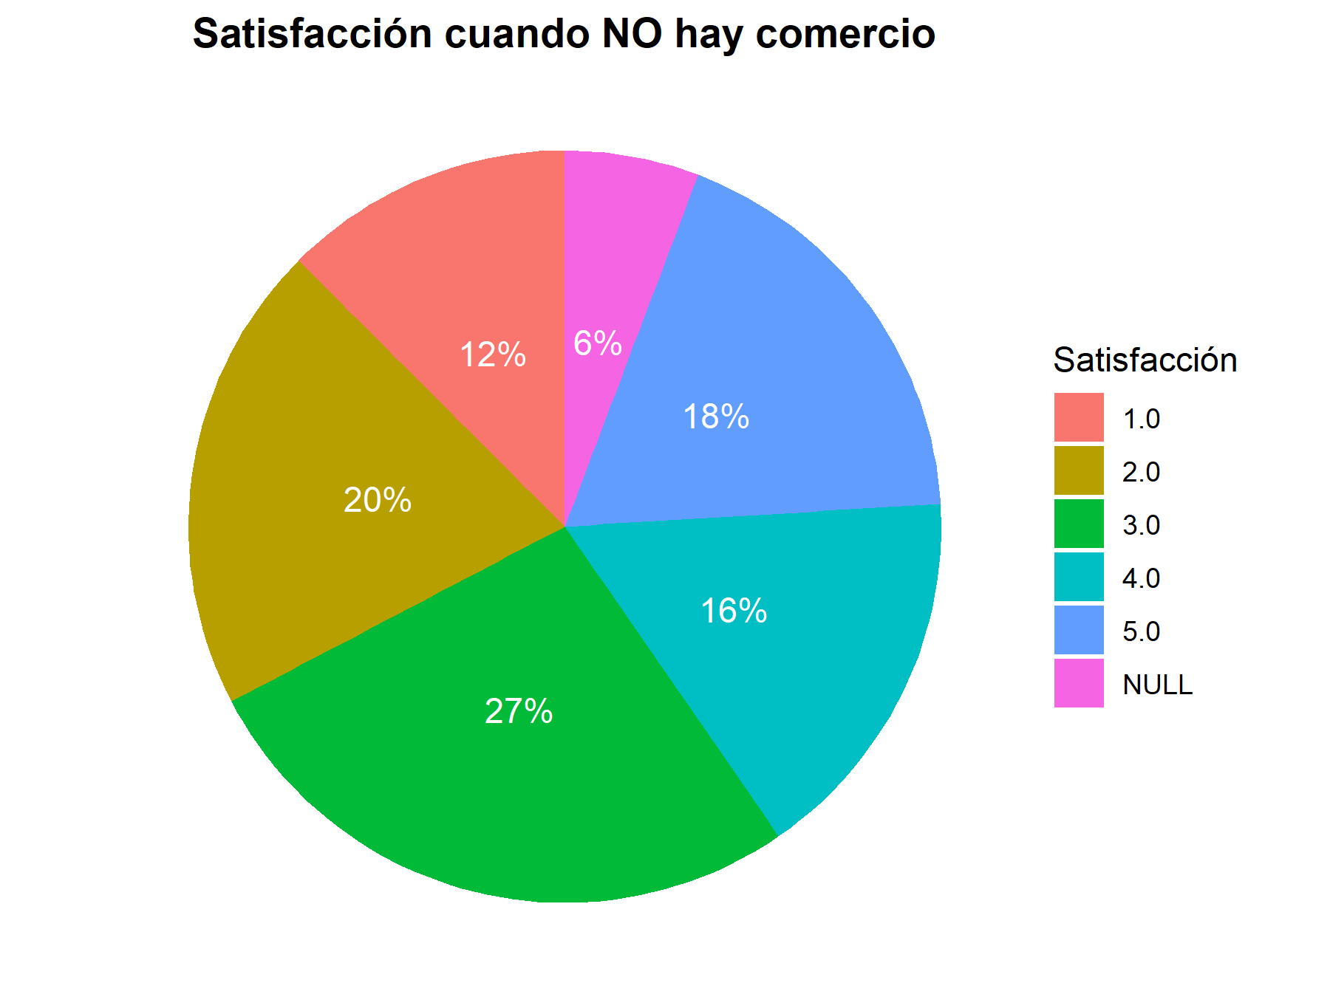
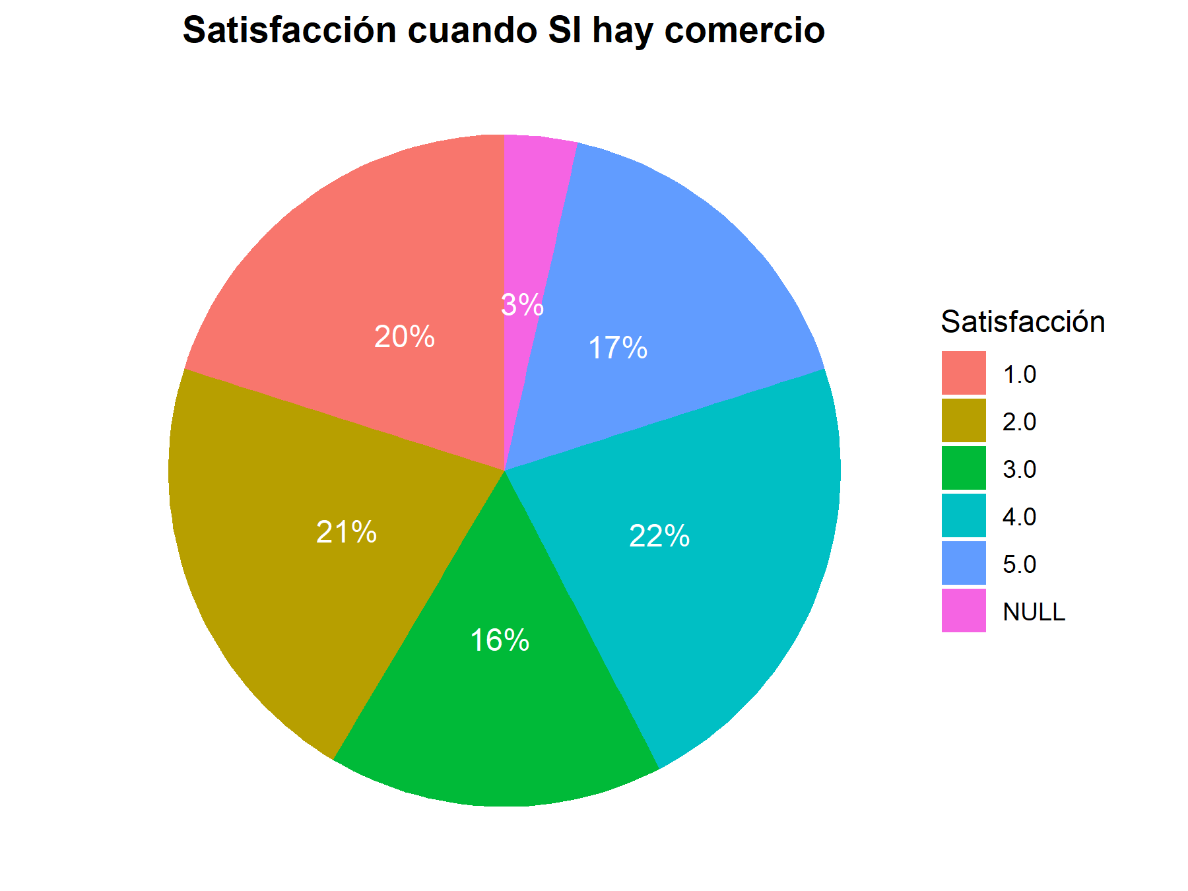

P7. Visitas y Alimentos
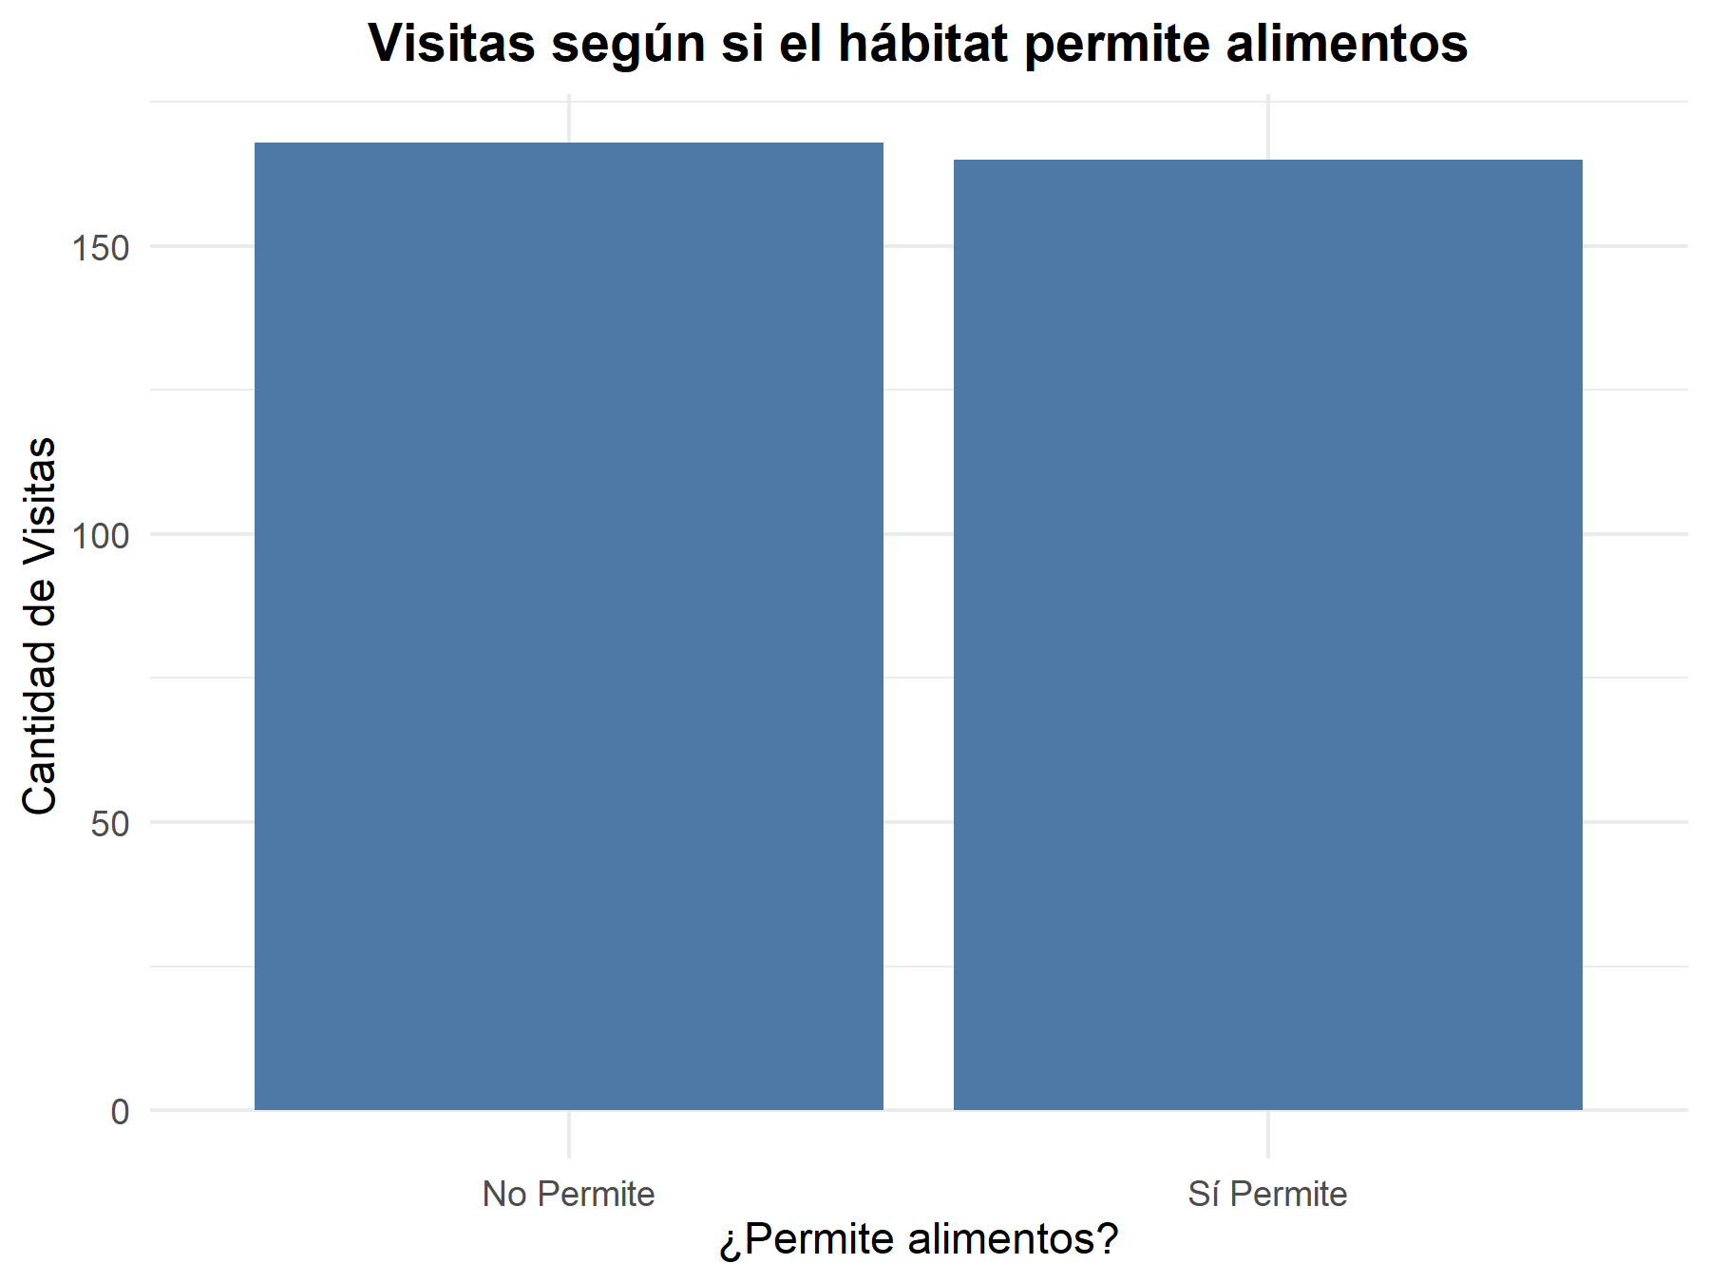
permite_alimentos_label | cantidad_visitas
No Permite | 168
Sí Permite | 165

P8. Ocupación vs Satisfacción
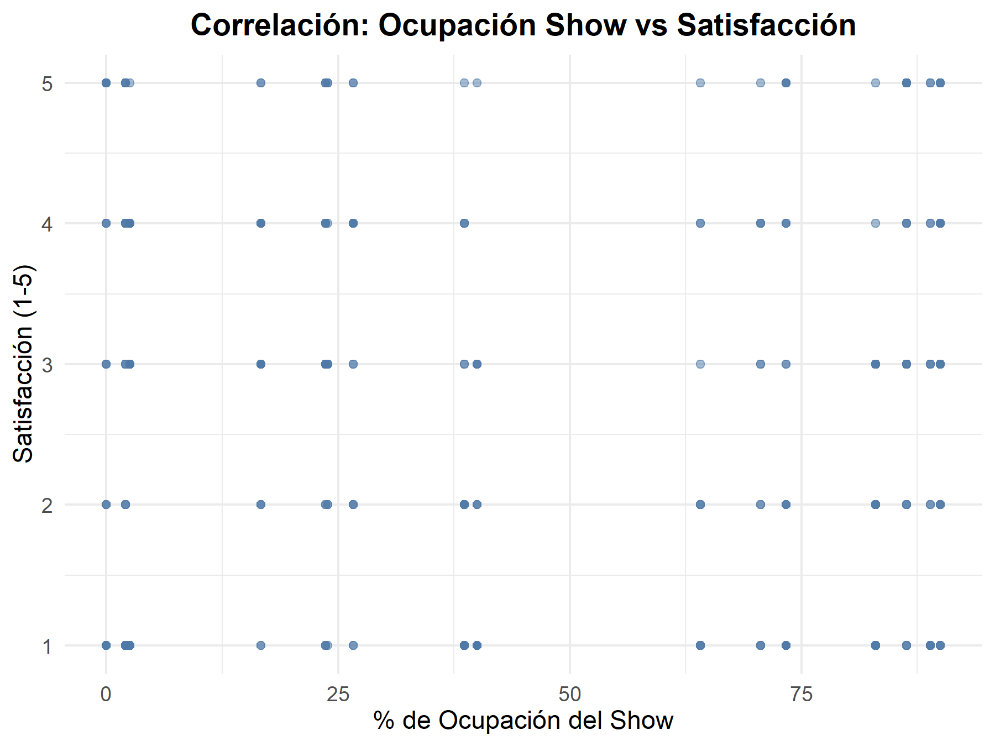
Correlación: | Correlacion
 | -0.061795853505

ID_entrada | ID_show | satisfaccion | nombre_show | cupos_totales | cupos_ocupados | tipo_ambiente | duracion | porcentaje_ocupacion
2 | S014 | 3 | Caminata con Canguros | 38 | 9 | Mixto | 105.0 | 23.684210526
2 | S015 | 4 | El Misterio del Amazonas | 39 | 25 | Abierto | 45.0 | 64.102564103
8 | S017 | 2 | Manada en Movimiento | 30 | 5 | Abierto | 41.0 | 16.666666667
10 | S015 | 4 | El Misterio del Amazonas | 39 | 25 | Abierto | 45.0 | 64.102564103
11 | S004 | 2 | Guardianes del Reino Animal | 44 | 17 | Abierto | 87.0 | 38.636363636
15 | S014 | 1 | Caminata con Canguros | 38 | 9 | Mixto | 105.0 | 23.684210526
17 | S018 | 1 | Historias del Zoo | 39 | 1 | Mixto | 101.0 | 2.5641025641
18 | S003 | 4 | NULL | 48 | 1 | Cerrado | 112.0 | 2.0833333333
18 | S005 | 4 | Entre Garras y Plumas | 46 | 11 | Mixto | 41.0 | 23.913043478
18 | S012 | 1 | Pequeños Exploradores | 45 | 40 | Abierto | 87.0 | 88.888888889
18 | S018 | 1 | Historias del Zoo | 39 | 1 | Mixto | 101.0 | 2.5641025641
22 | S002 | 1 | El Rugido de la Selva | 40 | 36 | Cerrado | 68.0 | 90
22 | S008 | 4 | Zooluminación Nocturna | 34 | 24 | Cerrado | NULL | 70.588235294
27 | S003 | 5 | NULL | 48 | 1 | Cerrado | 112.0 | 2.0833333333
30 | S015 | 2 | El Misterio del Amazonas | 39 | 25 | Abierto | 45.0 | 64.102564103
30 | S005 | 2 | Entre Garras y Plumas | 46 | 11 | Mixto | 41.0 | 23.913043478
32 | S009 | 4 | Amigos del Pantano | 45 | 33 | Cerrado | 85.0 | 73.333333333
32 | S002 | 5 | El Rugido de la Selva | 40 | 36 | Cerrado | 68.0 | 90
35 | S010 | 1 | Gigantes de la Sabana | 44 | 38 | Mixto | 53.0 | 86.363636364
36 | S003 | 2 | NULL | 48 | 1 | Cerrado | 112.0 | 2.0833333333
36 | S015 | 2 | El Misterio del Amazonas | 39 | 25 | Abierto | 45.0 | 64.102564103
36 | S002 | 1 | El Rugido de la Selva | 40 | 36 | Cerrado | 68.0 | 90
37 | S016 | 1 | Bestias del Crepúsculo | 47 | 39 | Cerrado | 42.0 | 82.978723404
38 | S015 | 1 | El Misterio del Amazonas | 39 | 25 | Abierto | 45.0 | 64.102564103
38 | S018 | 1 | Historias del Zoo | 39 | 1 | Mixto | 101.0 | 2.5641025641
39 | S012 | 1 | Pequeños Exploradores | 45 | 40 | Abierto | 87.0 | 88.888888889
42 | S007 | 1 | Safari Sonoro | 40 | 16 | Mixto | 31.0 | 40
51 | S017 | 4 | Manada en Movimiento | 30 | 5 | Abierto | 41.0 | 16.666666667
54 | S018 | 3 | Historias del Zoo | 39 | 1 | Mixto | 101.0 | 2.5641025641
57 | S004 | 4 | Guardianes del Reino Animal | 44 | 17 | Abierto | 87.0 | 38.636363636
68 | S017 | 3 | Manada en Movimiento | 30 | 5 | Abierto | 41.0 | 16.666666667
71 | S002 | 3 | El Rugido de la Selva | 40 | 36 | Cerrado | 68.0 | 90
74 | S018 | 3 | Historias del Zoo | 39 | 1 | Mixto | 101.0 | 2.5641025641
79 | S003 | 4 | NULL | 48 | 1 | Cerrado | 112.0 | 2.0833333333
81 | S012 | 3 | Pequeños Exploradores | 45 | 40 | Abierto | 87.0 | 88.888888889
82 | S014 | 3 | Caminata con Canguros | 38 | 9 | Mixto | 105.0 | 23.684210526
82 | S009 | 4 | Amigos del Pantano | 45 | 33 | Cerrado | 85.0 | 73.333333333
86 | S003 | 1 | NULL | 48 | 1 | Cerrado | 112.0 | 2.0833333333
88 | S018 | 4 | Historias del Zoo | 39 | 1 | Mixto | 101.0 | 2.5641025641
88 | S017 | 3 | Manada en Movimiento | 30 | 5 | Abierto | 41.0 | 16.666666667
94 | S018 | 4 | Historias del Zoo | 39 | 1 | Mixto | 101.0 | 2.5641025641
96 | S011 | 5 | Baile de las Aves | 44 | 0 | Mixto | 102.0 | 0
99 | S007 | 3 | Safari Sonoro | 40 | 16 | Mixto | 31.0 | 40
104 | S012 | 5 | Pequeños Exploradores | 45 | 40 | Abierto | 87.0 | 88.888888889
106 | S014 | 3 | Caminata con Canguros | 38 | 9 | Mixto | 105.0 | 23.684210526
107 | S007 | 1 | Safari Sonoro | 40 | 16 | Mixto | 31.0 | 40
107 | S012 | 4 | Pequeños Exploradores | 45 | 40 | Abierto | 87.0 | 88.888888889
108 | S016 | 1 | Bestias del Crepúsculo | 47 | 39 | Cerrado | 42.0 | 82.978723404
109 | S007 | 1 | Safari Sonoro | 40 | 16 | Mixto | 31.0 | 40
109 | S009 | 2 | Amigos del Pantano | 45 | 33 | Cerrado | 85.0 | 73.333333333
114 | S005 | 2 | Entre Garras y Plumas | 46 | 11 | Mixto | 41.0 | 23.913043478
114 | S003 | 2 | NULL | 48 | 1 | Cerrado | 112.0 | 2.0833333333
115 | S017 | 3 | Manada en Movimiento | 30 | 5 | Abierto | 41.0 | 16.666666667
116 | S013 | 5 | Magia Marina | 45 | 12 | Mixto | 116.0 | 26.666666667
120 | S005 | 3 | Entre Garras y Plumas | 46 | 11 | Mixto | 41.0 | 23.913043478
120 | S009 | 5 | Amigos del Pantano | 45 | 33 | Cerrado | 85.0 | 73.333333333
124 | S016 | 3 | Bestias del Crepúsculo | 47 | 39 | Cerrado | 42.0 | 82.978723404
124 | S016 | 2 | Bestias del Crepúsculo | 47 | 39 | Cerrado | 42.0 | 82.978723404
125 | S004 | 1 | Guardianes del Reino Animal | 44 | 17 | Abierto | 87.0 | 38.636363636
125 | S014 | 2 | Caminata con Canguros | 38 | 9 | Mixto | 105.0 | 23.684210526
128 | S013 | 2 | Magia Marina | 45 | 12 | Mixto | 116.0 | 26.666666667
130 | S009 | 1 | Amigos del Pantano | 45 | 33 | Cerrado | 85.0 | 73.333333333
132 | S014 | 2 | Caminata con Canguros | 38 | 9 | Mixto | 105.0 | 23.684210526
137 | S007 | 1 | Safari Sonoro | 40 | 16 | Mixto | 31.0 | 40
137 | S013 | 4 | Magia Marina | 45 | 12 | Mixto | 116.0 | 26.666666667
141 | S015 | 1 | El Misterio del Amazonas | 39 | 25 | Abierto | 45.0 | 64.102564103
148 | S011 | 1 | Baile de las Aves | 44 | 0 | Mixto | 102.0 | 0
150 | S016 | 1 | Bestias del Crepúsculo | 47 | 39 | Cerrado | 42.0 | 82.978723404
150 | S012 | 4 | Pequeños Exploradores | 45 | 40 | Abierto | 87.0 | 88.888888889
150 | S010 | 2 | Gigantes de la Sabana | 44 | 38 | Mixto | 53.0 | 86.363636364
157 | S005 | 3 | Entre Garras y Plumas | 46 | 11 | Mixto | 41.0 | 23.913043478
158 | S016 | 5 | Bestias del Crepúsculo | 47 | 39 | Cerrado | 42.0 | 82.978723404
158 | S016 | 3 | Bestias del Crepúsculo | 47 | 39 | Cerrado | 42.0 | 82.978723404
160 | S015 | 1 | El Misterio del Amazonas | 39 | 25 | Abierto | 45.0 | 64.102564103
161 | S010 | 5 | Gigantes de la Sabana | 44 | 38 | Mixto | 53.0 | 86.363636364
161 | S017 | 4 | Manada en Movimiento | 30 | 5 | Abierto | 41.0 | 16.666666667
162 | S011 | 2 | Baile de las Aves | 44 | 0 | Mixto | 102.0 | 0
164 | S016 | 1 | Bestias del Crepúsculo | 47 | 39 | Cerrado | 42.0 | 82.978723404
167 | S013 | 4 | Magia Marina | 45 | 12 | Mixto | 116.0 | 26.666666667
167 | S013 | 4 | Magia Marina | 45 | 12 | Mixto | 116.0 | 26.666666667
170 | S004 | 4 | Guardianes del Reino Animal | 44 | 17 | Abierto | 87.0 | 38.636363636
174 | S009 | 1 | Amigos del Pantano | 45 | 33 | Cerrado | 85.0 | 73.333333333
177 | S007 | 5 | Safari Sonoro | 40 | 16 | Mixto | 31.0 | 40
177 | S010 | 4 | Gigantes de la Sabana | 44 | 38 | Mixto | 53.0 | 86.363636364
179 | S012 | 1 | Pequeños Exploradores | 45 | 40 | Abierto | 87.0 | 88.888888889
180 | S010 | 5 | Gigantes de la Sabana | 44 | 38 | Mixto | 53.0 | 86.363636364
185 | S012 | 1 | Pequeños Exploradores | 45 | 40 | Abierto | 87.0 | 88.888888889
186 | S011 | 4 | Baile de las Aves | 44 | 0 | Mixto | 102.0 | 0
190 | S013 | 4 | Magia Marina | 45 | 12 | Mixto | 116.0 | 26.666666667
190 | S018 | 3 | Historias del Zoo | 39 | 1 | Mixto | 101.0 | 2.5641025641
190 | S014 | 1 | Caminata con Canguros | 38 | 9 | Mixto | 105.0 | 23.684210526
190 | S017 | 1 | Manada en Movimiento | 30 | 5 | Abierto | 41.0 | 16.666666667
190 | S018 | 1 | Historias del Zoo | 39 | 1 | Mixto | 101.0 | 2.5641025641
190 | S018 | 4 | Historias del Zoo | 39 | 1 | Mixto | 101.0 | 2.5641025641
191 | S013 | 3 | Magia Marina | 45 | 12 | Mixto | 116.0 | 26.666666667
194 | S002 | 4 | El Rugido de la Selva | 40 | 36 | Cerrado | 68.0 | 90
197 | S008 | 1 | Zooluminación Nocturna | 34 | 24 | Cerrado | NULL | 70.588235294
197 | S011 | 5 | Baile de las Aves | 44 | 0 | Mixto | 102.0 | 0
202 | S002 | 3 | El Rugido de la Selva | 40 | 36 | Cerrado | 68.0 | 90
206 | S003 | 5 | NULL | 48 | 1 | Cerrado | 112.0 | 2.0833333333
207 | S002 | 4 | El Rugido de la Selva | 40 | 36 | Cerrado | 68.0 | 90
210 | S011 | 5 | Baile de las Aves | 44 | 0 | Mixto | 102.0 | 0
214 | S011 | 3 | Baile de las Aves | 44 | 0 | Mixto | 102.0 | 0
217 | S003 | 1 | NULL | 48 | 1 | Cerrado | 112.0 | 2.0833333333
217 | S002 | 2 | El Rugido de la Selva | 40 | 36 | Cerrado | 68.0 | 90
218 | S018 | 3 | Historias del Zoo | 39 | 1 | Mixto | 101.0 | 2.5641025641
218 | S014 | 4 | Caminata con Canguros | 38 | 9 | Mixto | 105.0 | 23.684210526
218 | S005 | 1 | Entre Garras y Plumas | 46 | 11 | Mixto | 41.0 | 23.913043478
221 | S003 | 4 | NULL | 48 | 1 | Cerrado | 112.0 | 2.0833333333
226 | S014 | 3 | Caminata con Canguros | 38 | 9 | Mixto | 105.0 | 23.684210526
226 | S014 | 4 | Caminata con Canguros | 38 | 9 | Mixto | 105.0 | 23.684210526
226 | S007 | 1 | Safari Sonoro | 40 | 16 | Mixto | 31.0 | 40
226 | S017 | 3 | Manada en Movimiento | 30 | 5 | Abierto | 41.0 | 16.666666667
226 | S003 | 1 | NULL | 48 | 1 | Cerrado | 112.0 | 2.0833333333
232 | S010 | 3 | Gigantes de la Sabana | 44 | 38 | Mixto | 53.0 | 86.363636364
234 | S016 | 1 | Bestias del Crepúsculo | 47 | 39 | Cerrado | 42.0 | 82.978723404
240 | S012 | 2 | Pequeños Exploradores | 45 | 40 | Abierto | 87.0 | 88.888888889
242 | S003 | 1 | NULL | 48 | 1 | Cerrado | 112.0 | 2.0833333333
242 | S004 | 2 | Guardianes del Reino Animal | 44 | 17 | Abierto | 87.0 | 38.636363636
242 | S009 | 5 | Amigos del Pantano | 45 | 33 | Cerrado | 85.0 | 73.333333333
248 | S011 | 3 | Baile de las Aves | 44 | 0 | Mixto | 102.0 | 0
264 | S014 | 5 | Caminata con Canguros | 38 | 9 | Mixto | 105.0 | 23.684210526
264 | S010 | 2 | Gigantes de la Sabana | 44 | 38 | Mixto | 53.0 | 86.363636364
264 | S008 | 1 | Zooluminación Nocturna | 34 | 24 | Cerrado | NULL | 70.588235294
265 | S003 | 4 | NULL | 48 | 1 | Cerrado | 112.0 | 2.0833333333
265 | S017 | 1 | Manada en Movimiento | 30 | 5 | Abierto | 41.0 | 16.666666667
265 | S010 | 5 | Gigantes de la Sabana | 44 | 38 | Mixto | 53.0 | 86.363636364
274 | S009 | 1 | Amigos del Pantano | 45 | 33 | Cerrado | 85.0 | 73.333333333
274 | S007 | 3 | Safari Sonoro | 40 | 16 | Mixto | 31.0 | 40
275 | S018 | 4 | Historias del Zoo | 39 | 1 | Mixto | 101.0 | 2.5641025641
275 | S012 | 3 | Pequeños Exploradores | 45 | 40 | Abierto | 87.0 | 88.888888889
279 | S008 | 3 | Zooluminación Nocturna | 34 | 24 | Cerrado | NULL | 70.588235294
285 | S018 | 5 | Historias del Zoo | 39 | 1 | Mixto | 101.0 | 2.5641025641
286 | S018 | 1 | Historias del Zoo | 39 | 1 | Mixto | 101.0 | 2.5641025641
287 | S017 | 3 | Manada en Movimiento | 30 | 5 | Abierto | 41.0 | 16.666666667
287 | S011 | 1 | Baile de las Aves | 44 | 0 | Mixto | 102.0 | 0
289 | S014 | 3 | Caminata con Canguros | 38 | 9 | Mixto | 105.0 | 23.684210526
289 | S009 | 2 | Amigos del Pantano | 45 | 33 | Cerrado | 85.0 | 73.333333333
289 | S010 | 3 | Gigantes de la Sabana | 44 | 38 | Mixto | 53.0 | 86.363636364
290 | S004 | 2 | Guardianes del Reino Animal | 44 | 17 | Abierto | 87.0 | 38.636363636
292 | S003 | 1 | NULL | 48 | 1 | Cerrado | 112.0 | 2.0833333333
296 | S011 | 5 | Baile de las Aves | 44 | 0 | Mixto | 102.0 | 0
301 | S002 | 4 | El Rugido de la Selva | 40 | 36 | Cerrado | 68.0 | 90
302 | S004 | 3 | Guardianes del Reino Animal | 44 | 17 | Abierto | 87.0 | 38.636363636
302 | S013 | 1 | Magia Marina | 45 | 12 | Mixto | 116.0 | 26.666666667
312 | S016 | 3 | Bestias del Crepúsculo | 47 | 39 | Cerrado | 42.0 | 82.978723404
317 | S017 | 4 | Manada en Movimiento | 30 | 5 | Abierto | 41.0 | 16.666666667
318 | S003 | 4 | NULL | 48 | 1 | Cerrado | 112.0 | 2.0833333333
319 | S002 | 3 | El Rugido de la Selva | 40 | 36 | Cerrado | 68.0 | 90
319 | S008 | 5 | Zooluminación Nocturna | 34 | 24 | Cerrado | NULL | 70.588235294
319 | S002 | 4 | El Rugido de la Selva | 40 | 36 | Cerrado | 68.0 | 90
323 | S002 | 5 | El Rugido de la Selva | 40 | 36 | Cerrado | 68.0 | 90
323 | S008 | 4 | Zooluminación Nocturna | 34 | 24 | Cerrado | NULL | 70.588235294
324 | S002 | 2 | El Rugido de la Selva | 40 | 36 | Cerrado | 68.0 | 90
327 | S007 | 1 | Safari Sonoro | 40 | 16 | Mixto | 31.0 | 40
328 | S004 | 1 | Guardianes del Reino Animal | 44 | 17 | Abierto | 87.0 | 38.636363636
328 | S004 | 2 | Guardianes del Reino Animal | 44 | 17 | Abierto | 87.0 | 38.636363636
334 | S010 | 3 | Gigantes de la Sabana | 44 | 38 | Mixto | 53.0 | 86.363636364
335 | S004 | 3 | Guardianes del Reino Animal | 44 | 17 | Abierto | 87.0 | 38.636363636
335 | S010 | 1 | Gigantes de la Sabana | 44 | 38 | Mixto | 53.0 | 86.363636364
337 | S012 | 2 | Pequeños Exploradores | 45 | 40 | Abierto | 87.0 | 88.888888889
337 | S013 | 2 | Magia Marina | 45 | 12 | Mixto | 116.0 | 26.666666667
338 | S003 | 3 | NULL | 48 | 1 | Cerrado | 112.0 | 2.0833333333
342 | S016 | 2 | Bestias del Crepúsculo | 47 | 39 | Cerrado | 42.0 | 82.978723404
346 | S008 | 4 | Zooluminación Nocturna | 34 | 24 | Cerrado | NULL | 70.588235294
348 | S014 | 5 | Caminata con Canguros | 38 | 9 | Mixto | 105.0 | 23.684210526
349 | S012 | 5 | Pequeños Exploradores | 45 | 40 | Abierto | 87.0 | 88.888888889
349 | S005 | 3 | Entre Garras y Plumas | 46 | 11 | Mixto | 41.0 | 23.913043478
351 | S005 | 3 | Entre Garras y Plumas | 46 | 11 | Mixto | 41.0 | 23.913043478
352 | S009 | 2 | Amigos del Pantano | 45 | 33 | Cerrado | 85.0 | 73.333333333
367 | S004 | 5 | Guardianes del Reino Animal | 44 | 17 | Abierto | 87.0 | 38.636363636
367 | S018 | 3 | Historias del Zoo | 39 | 1 | Mixto | 101.0 | 2.5641025641
377 | S009 | 4 | Amigos del Pantano | 45 | 33 | Cerrado | 85.0 | 73.333333333
378 | S009 | 1 | Amigos del Pantano | 45 | 33 | Cerrado | 85.0 | 73.333333333
378 | S018 | 4 | Historias del Zoo | 39 | 1 | Mixto | 101.0 | 2.5641025641
379 | S004 | 1 | Guardianes del Reino Animal | 44 | 17 | Abierto | 87.0 | 38.636363636
382 | S002 | 1 | El Rugido de la Selva | 40 | 36 | Cerrado | 68.0 | 90
382 | S010 | 3 | Gigantes de la Sabana | 44 | 38 | Mixto | 53.0 | 86.363636364
386 | S009 | 3 | Amigos del Pantano | 45 | 33 | Cerrado | 85.0 | 73.333333333
386 | S017 | 4 | Manada en Movimiento | 30 | 5 | Abierto | 41.0 | 16.666666667
388 | S007 | 3 | Safari Sonoro | 40 | 16 | Mixto | 31.0 | 40
391 | S014 | 3 | Caminata con Canguros | 38 | 9 | Mixto | 105.0 | 23.684210526
391 | S010 | 4 | Gigantes de la Sabana | 44 | 38 | Mixto | 53.0 | 86.363636364
393 | S009 | 1 | Amigos del Pantano | 45 | 33 | Cerrado | 85.0 | 73.333333333
395 | S015 | 5 | El Misterio del Amazonas | 39 | 25 | Abierto | 45.0 | 64.102564103
395 | S017 | 5 | Manada en Movimiento | 30 | 5 | Abierto | 41.0 | 16.666666667
400 | S002 | 3 | El Rugido de la Selva | 40 | 36 | Cerrado | 68.0 | 90
402 | S017 | 2 | Manada en Movimiento | 30 | 5 | Abierto | 41.0 | 16.666666667
404 | S011 | 4 | Baile de las Aves | 44 | 0 | Mixto | 102.0 | 0
410 | S010 | 5 | Gigantes de la Sabana | 44 | 38 | Mixto | 53.0 | 86.363636364
413 | S018 | 4 | Historias del Zoo | 39 | 1 | Mixto | 101.0 | 2.5641025641
414 | S004 | 4 | Guardianes del Reino Animal | 44 | 17 | Abierto | 87.0 | 38.636363636
414 | S017 | 2 | Manada en Movimiento | 30 | 5 | Abierto | 41.0 | 16.666666667
414 | S003 | 3 | NULL | 48 | 1 | Cerrado | 112.0 | 2.0833333333
417 | S007 | 1 | Safari Sonoro | 40 | 16 | Mixto | 31.0 | 40
421 | S010 | 1 | Gigantes de la Sabana | 44 | 38 | Mixto | 53.0 | 86.363636364
428 | S004 | 1 | Guardianes del Reino Animal | 44 | 17 | Abierto | 87.0 | 38.636363636
438 | S011 | 1 | Baile de las Aves | 44 | 0 | Mixto | 102.0 | 0
438 | S007 | 2 | Safari Sonoro | 40 | 16 | Mixto | 31.0 | 40
441 | S002 | 3 | El Rugido de la Selva | 40 | 36 | Cerrado | 68.0 | 90
441 | S016 | 3 | Bestias del Crepúsculo | 47 | 39 | Cerrado | 42.0 | 82.978723404
444 | S012 | 3 | Pequeños Exploradores | 45 | 40 | Abierto | 87.0 | 88.888888889
444 | S002 | 4 | El Rugido de la Selva | 40 | 36 | Cerrado | 68.0 | 90
444 | S012 | 1 | Pequeños Exploradores | 45 | 40 | Abierto | 87.0 | 88.888888889
447 | S015 | 3 | El Misterio del Amazonas | 39 | 25 | Abierto | 45.0 | 64.102564103
447 | S018 | 4 | Historias del Zoo | 39 | 1 | Mixto | 101.0 | 2.5641025641
447 | S010 | 2 | Gigantes de la Sabana | 44 | 38 | Mixto | 53.0 | 86.363636364
449 | S013 | 4 | Magia Marina | 45 | 12 | Mixto | 116.0 | 26.666666667
451 | S013 | 3 | Magia Marina | 45 | 12 | Mixto | 116.0 | 26.666666667
454 | S007 | 3 | Safari Sonoro | 40 | 16 | Mixto | 31.0 | 40
460 | S008 | 2 | Zooluminación Nocturna | 34 | 24 | Cerrado | NULL | 70.588235294
460 | S005 | 5 | Entre Garras y Plumas | 46 | 11 | Mixto | 41.0 | 23.913043478
460 | S004 | 1 | Guardianes del Reino Animal | 44 | 17 | Abierto | 87.0 | 38.636363636
461 | S002 | 2 | El Rugido de la Selva | 40 | 36 | Cerrado | 68.0 | 90
462 | S007 | 2 | Safari Sonoro | 40 | 16 | Mixto | 31.0 | 40
463 | S016 | 4 | Bestias del Crepúsculo | 47 | 39 | Cerrado | 42.0 | 82.978723404
468 | S002 | 1 | El Rugido de la Selva | 40 | 36 | Cerrado | 68.0 | 90
472 | S011 | 1 | Baile de las Aves | 44 | 0 | Mixto | 102.0 | 0
474 | S018 | 4 | Historias del Zoo | 39 | 1 | Mixto | 101.0 | 2.5641025641
475 | S017 | 3 | Manada en Movimiento | 30 | 5 | Abierto | 41.0 | 16.666666667
475 | S009 | 1 | Amigos del Pantano | 45 | 33 | Cerrado | 85.0 | 73.333333333
476 | S011 | 2 | Baile de las Aves | 44 | 0 | Mixto | 102.0 | 0
476 | S008 | 2 | Zooluminación Nocturna | 34 | 24 | Cerrado | NULL | 70.588235294
477 | S011 | 5 | Baile de las Aves | 44 | 0 | Mixto | 102.0 | 0
477 | S011 | 1 | Baile de las Aves | 44 | 0 | Mixto | 102.0 | 0
483 | S003 | 2 | NULL | 48 | 1 | Cerrado | 112.0 | 2.0833333333
487 | S014 | 5 | Caminata con Canguros | 38 | 9 | Mixto | 105.0 | 23.684210526
493 | S007 | 2 | Safari Sonoro | 40 | 16 | Mixto | 31.0 | 40
493 | S009 | 1 | Amigos del Pantano | 45 | 33 | Cerrado | 85.0 | 73.333333333
493 | S016 | 2 | Bestias del Crepúsculo | 47 | 39 | Cerrado | 42.0 | 82.978723404
500 | S003 | 1 | NULL | 48 | 1 | Cerrado | 112.0 | 2.0833333333
500 | S017 | 3 | Manada en Movimiento | 30 | 5 | Abierto | 41.0 | 16.666666667
503 | S009 | 2 | Amigos del Pantano | 45 | 33 | Cerrado | 85.0 | 73.333333333
503 | S009 | 5 | Amigos del Pantano | 45 | 33 | Cerrado | 85.0 | 73.333333333
504 | S009 | 3 | Amigos del Pantano | 45 | 33 | Cerrado | 85.0 | 73.333333333
504 | S017 | 5 | Manada en Movimiento | 30 | 5 | Abierto | 41.0 | 16.666666667
504 | S003 | 5 | NULL | 48 | 1 | Cerrado | 112.0 | 2.0833333333
508 | S013 | 1 | Magia Marina | 45 | 12 | Mixto | 116.0 | 26.666666667
509 | S002 | 2 | El Rugido de la Selva | 40 | 36 | Cerrado | 68.0 | 90
511 | S007 | 1 | Safari Sonoro | 40 | 16 | Mixto | 31.0 | 40
513 | S017 | 4 | Manada en Movimiento | 30 | 5 | Abierto | 41.0 | 16.666666667
518 | S003 | 3 | NULL | 48 | 1 | Cerrado | 112.0 | 2.0833333333
519 | S016 | 3 | Bestias del Crepúsculo | 47 | 39 | Cerrado | 42.0 | 82.978723404
532 | S005 | 5 | Entre Garras y Plumas | 46 | 11 | Mixto | 41.0 | 23.913043478
533 | S004 | 2 | Guardianes del Reino Animal | 44 | 17 | Abierto | 87.0 | 38.636363636
541 | S002 | 5 | El Rugido de la Selva | 40 | 36 | Cerrado | 68.0 | 90
552 | S011 | 4 | Baile de las Aves | 44 | 0 | Mixto | 102.0 | 0
555 | S011 | 2 | Baile de las Aves | 44 | 0 | Mixto | 102.0 | 0
561 | S009 | 5 | Amigos del Pantano | 45 | 33 | Cerrado | 85.0 | 73.333333333
561 | S014 | 1 | Caminata con Canguros | 38 | 9 | Mixto | 105.0 | 23.684210526
564 | S010 | 5 | Gigantes de la Sabana | 44 | 38 | Mixto | 53.0 | 86.363636364
564 | S014 | 4 | Caminata con Canguros | 38 | 9 | Mixto | 105.0 | 23.684210526
570 | S016 | 2 | Bestias del Crepúsculo | 47 | 39 | Cerrado | 42.0 | 82.978723404
573 | S011 | 3 | Baile de las Aves | 44 | 0 | Mixto | 102.0 | 0
573 | S016 | 2 | Bestias del Crepúsculo | 47 | 39 | Cerrado | 42.0 | 82.978723404
573 | S004 | 1 | Guardianes del Reino Animal | 44 | 17 | Abierto | 87.0 | 38.636363636
576 | S014 | 4 | Caminata con Canguros | 38 | 9 | Mixto | 105.0 | 23.684210526
576 | S008 | 1 | Zooluminación Nocturna | 34 | 24 | Cerrado | NULL | 70.588235294
578 | S013 | 5 | Magia Marina | 45 | 12 | Mixto | 116.0 | 26.666666667
580 | S008 | 3 | Zooluminación Nocturna | 34 | 24 | Cerrado | NULL | 70.588235294
582 | S015 | 2 | El Misterio del Amazonas | 39 | 25 | Abierto | 45.0 | 64.102564103
582 | S010 | 4 | Gigantes de la Sabana | 44 | 38 | Mixto | 53.0 | 86.363636364
583 | S018 | 3 | Historias del Zoo | 39 | 1 | Mixto | 101.0 | 2.5641025641
587 | S002 | 5 | El Rugido de la Selva | 40 | 36 | Cerrado | 68.0 | 90
591 | S003 | 5 | NULL | 48 | 1 | Cerrado | 112.0 | 2.0833333333
591 | S018 | 1 | Historias del Zoo | 39 | 1 | Mixto | 101.0 | 2.5641025641
591 | S015 | 1 | El Misterio del Amazonas | 39 | 25 | Abierto | 45.0 | 64.102564103
599 | S013 | 2 | Magia Marina | 45 | 12 | Mixto | 116.0 | 26.666666667

P9. VIP vs Satisfacción
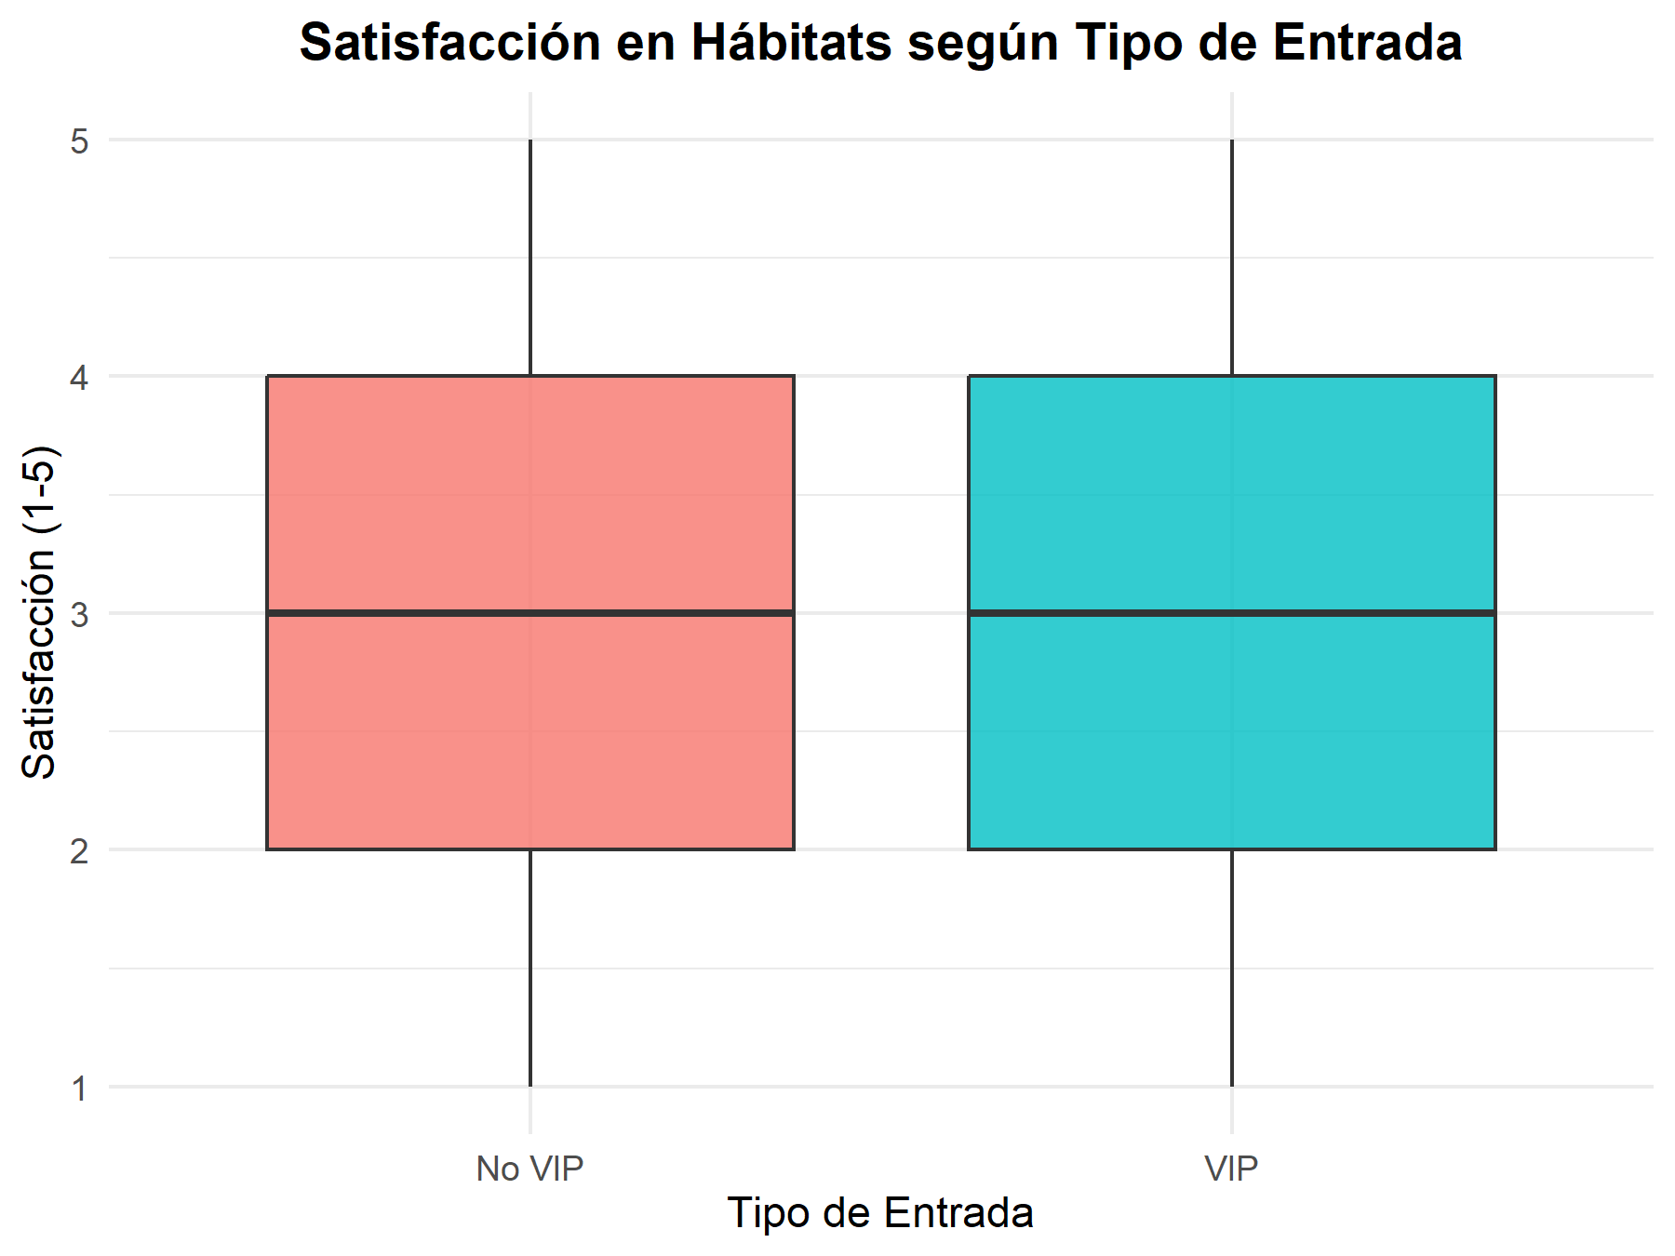
ID_entrada | ID_habitat | satisfaccion | VIP | VIP_str | VIP_numeric | VIP_label
2 | H018 | 4 | True | true | 1 | VIP
3 | H018 | 1 | True | true | 1 | VIP
3 | H001 | 4 | True | true | 1 | VIP
4 | H018 | 4 | True | true | 1 | VIP
4 | H013 | 1 | True | true | 1 | VIP
7 | H018 | 5 | True | true | 1 | VIP
7 | H018 | 2 | True | true | 1 | VIP
7 | H007 | 3 | True | true | 1 | VIP
9 | H017 | 3 | False | false | 0 | No VIP
11 | H013 | 1 | False | false | 0 | No VIP
17 | H005 | 5 | True | true | 1 | VIP
17 | H011 | 4 | True | true | 1 | VIP
27 | H005 | 5 | False | false | 0 | No VIP
27 | H011 | 3 | False | false | 0 | No VIP
30 | H006 | 2 | True | true | 1 | VIP
31 | H001 | 4 | True | true | 1 | VIP
31 | H002 | 2 | True | true | 1 | VIP
32 | H014 | 3 | True | true | 1 | VIP
35 | H018 | 3 | True | true | 1 | VIP
36 | H002 | 2 | False | false | 0 | No VIP
36 | H003 | 2 | False | false | 0 | No VIP
38 | H015 | 2 | False | false | 0 | No VIP
39 | H001 | 4 | False | false | 0 | No VIP
Correlación: | Correlacion | 2 | True | true | 1 | VIP
41 | 0.022526605338 | 3 | True | true | 1 | VIP
42 | H003 | 4 | False | false | 0 | No VIP
51 | H003 | 2 | True | true | 1 | VIP
51 | H016 | 3 | True | true | 1 | VIP
54 | H002 | 5 | True | true | 1 | VIP
54 | H006 | 3 | True | true | 1 | VIP
61 | H007 | 3 | True | true | 1 | VIP
61 | H006 | 2 | True | true | 1 | VIP
68 | H002 | 1 | False | false | 0 | No VIP
71 | H018 | 2 | False | false | 0 | No VIP
72 | H017 | 2 | True | true | 1 | VIP
74 | H008 | 4 | True | true | 1 | VIP
79 | H004 | 3 | True | true | 1 | VIP
81 | H018 | 3 | False | false | 0 | No VIP
81 | H002 | 5 | False | false | 0 | No VIP
86 | H002 | 5 | False | false | 0 | No VIP
86 | H003 | 5 | False | false | 0 | No VIP
88 | H016 | 5 | True | true | 1 | VIP
89 | H006 | 4 | False | false | 0 | No VIP
96 | H006 | 1 | True | true | 1 | VIP
100 | H005 | 1 | True | true | 1 | VIP
102 | H017 | 2 | False | false | 0 | No VIP
104 | H013 | 2 | True | true | 1 | VIP
106 | H004 | 4 | False | false | 0 | No VIP
111 | H014 | 3 | True | true | 1 | VIP
111 | H007 | 3 | True | true | 1 | VIP
111 | H014 | 3 | True | true | 1 | VIP
112 | H005 | 3 | True | true | 1 | VIP
112 | H013 | 1 | True | true | 1 | VIP
112 | H003 | 5 | True | true | 1 | VIP
112 | H007 | 5 | True | true | 1 | VIP
112 | H008 | 4 | True | true | 1 | VIP
115 | H011 | 3 | True | true | 1 | VIP
116 | H018 | 5 | False | false | 0 | No VIP
118 | H017 | 4 | False | false | 0 | No VIP
120 | H007 | 2 | False | false | 0 | No VIP
120 | H008 | 1 | False | false | 0 | No VIP
120 | H017 | 1 | False | false | 0 | No VIP
120 | H002 | 1 | False | false | 0 | No VIP
124 | H018 | 4 | False | false | 0 | No VIP
124 | H005 | 1 | False | false | 0 | No VIP
124 | H011 | 4 | False | false | 0 | No VIP
129 | H010 | 2 | False | false | 0 | No VIP
129 | H004 | 5 | False | false | 0 | No VIP
130 | H014 | 2 | True | true | 1 | VIP
137 | H017 | 4 | False | false | 0 | No VIP
139 | H014 | 1 | False | false | 0 | No VIP
140 | H014 | 1 | False | false | 0 | No VIP
141 | H018 | 2 | True | true | 1 | VIP
141 | H017 | 2 | True | true | 1 | VIP
141 | H013 | 5 | True | true | 1 | VIP
141 | H010 | 5 | True | true | 1 | VIP
141 | H014 | 2 | True | true | 1 | VIP
141 | H017 | 4 | True | true | 1 | VIP
152 | H011 | 3 | True | true | 1 | VIP
152 | H003 | 4 | True | true | 1 | VIP
153 | H017 | 2 | False | false | 0 | No VIP
154 | H012 | 1 | True | true | 1 | VIP
154 | H015 | 5 | True | true | 1 | VIP
154 | H017 | 5 | True | true | 1 | VIP
158 | H014 | 2 | False | false | 0 | No VIP
158 | H003 | 3 | False | false | 0 | No VIP
158 | H014 | 4 | False | false | 0 | No VIP
158 | H018 | 2 | False | false | 0 | No VIP
158 | H018 | 2 | False | false | 0 | No VIP
159 | H002 | 2 | False | false | 0 | No VIP
160 | H006 | 2 | False | false | 0 | No VIP
160 | H011 | 1 | False | false | 0 | No VIP
160 | H014 | 4 | False | false | 0 | No VIP
161 | H014 | 5 | False | false | 0 | No VIP
162 | H018 | 2 | True | true | 1 | VIP
162 | H013 | 5 | True | true | 1 | VIP
162 | H003 | 4 | True | true | 1 | VIP
164 | H005 | 3 | True | true | 1 | VIP
167 | H012 | 4 | False | false | 0 | No VIP
167 | H002 | 4 | False | false | 0 | No VIP
170 | H012 | 5 | False | false | 0 | No VIP
170 | H018 | 2 | False | false | 0 | No VIP
174 | H003 | 1 | False | false | 0 | No VIP
176 | H002 | 4 | False | false | 0 | No VIP
177 | H009 | 4 | True | true | 1 | VIP
180 | H007 | 3 | True | true | 1 | VIP
180 | H002 | 4 | True | true | 1 | VIP
185 | H014 | 1 | True | true | 1 | VIP
190 | H014 | 2 | False | false | 0 | No VIP
191 | H002 | 1 | False | false | 0 | No VIP
191 | H012 | 5 | False | false | 0 | No VIP
191 | H008 | 4 | False | false | 0 | No VIP
194 | H002 | 2 | False | false | 0 | No VIP
195 | H002 | 2 | True | true | 1 | VIP
195 | H018 | 3 | True | true | 1 | VIP
196 | H018 | 5 | True | true | 1 | VIP
196 | H002 | 5 | True | true | 1 | VIP
196 | H005 | 3 | True | true | 1 | VIP
201 | H003 | 5 | True | true | 1 | VIP
201 | H006 | 3 | True | true | 1 | VIP
202 | H018 | 5 | True | true | 1 | VIP
202 | H011 | 2 | True | true | 1 | VIP
206 | H014 | 2 | True | true | 1 | VIP
206 | H007 | 3 | True | true | 1 | VIP
207 | H016 | 5 | True | true | 1 | VIP
207 | H018 | 2 | True | true | 1 | VIP
209 | H002 | 3 | False | false | 0 | No VIP
209 | H008 | 5 | False | false | 0 | No VIP
210 | H016 | 2 | False | false | 0 | No VIP
210 | H002 | 1 | False | false | 0 | No VIP
221 | H001 | 5 | False | false | 0 | No VIP
221 | H014 | 5 | False | false | 0 | No VIP
226 | H018 | 2 | False | false | 0 | No VIP
226 | H016 | 4 | False | false | 0 | No VIP
226 | H003 | 4 | False | false | 0 | No VIP
231 | H007 | 3 | False | false | 0 | No VIP
231 | H018 | 5 | False | false | 0 | No VIP
231 | H018 | 5 | False | false | 0 | No VIP
232 | H010 | 5 | False | false | 0 | No VIP
232 | H002 | 3 | False | false | 0 | No VIP
232 | H002 | 3 | False | false | 0 | No VIP
234 | H014 | 3 | False | false | 0 | No VIP
242 | H002 | 4 | True | true | 1 | VIP
245 | H006 | 3 | True | true | 1 | VIP
253 | H017 | 4 | False | false | 0 | No VIP
254 | H014 | 4 | False | false | 0 | No VIP
254 | H014 | 2 | False | false | 0 | No VIP
263 | H007 | 5 | True | true | 1 | VIP
263 | H014 | 2 | True | true | 1 | VIP
264 | H007 | 5 | False | false | 0 | No VIP
265 | H006 | 3 | True | true | 1 | VIP
266 | H018 | 2 | True | true | 1 | VIP
274 | H018 | 4 | True | true | 1 | VIP
276 | H014 | 1 | False | false | 0 | No VIP
276 | H011 | 2 | False | false | 0 | No VIP
276 | H014 | 1 | False | false | 0 | No VIP
276 | H003 | 5 | False | false | 0 | No VIP
279 | H011 | 3 | False | false | 0 | No VIP
282 | H017 | 4 | True | true | 1 | VIP
283 | H003 | 1 | False | false | 0 | No VIP
287 | H005 | 4 | True | true | 1 | VIP
289 | H004 | 1 | True | true | 1 | VIP
290 | H002 | 4 | False | false | 0 | No VIP
292 | H012 | 2 | True | true | 1 | VIP
292 | H002 | 2 | True | true | 1 | VIP
292 | H001 | 4 | True | true | 1 | VIP
293 | H001 | 1 | False | false | 0 | No VIP
294 | H002 | 5 | True | true | 1 | VIP
296 | H003 | 5 | False | false | 0 | No VIP
296 | H007 | 3 | False | false | 0 | No VIP
296 | H004 | 3 | False | false | 0 | No VIP
301 | H001 | 4 | False | false | 0 | No VIP
302 | H009 | 2 | False | false | 0 | No VIP
302 | H016 | 5 | False | false | 0 | No VIP
310 | H010 | 3 | True | true | 1 | VIP
310 | H008 | 2 | True | true | 1 | VIP
317 | H018 | 5 | False | false | 0 | No VIP
317 | H016 | 4 | False | false | 0 | No VIP
318 | H014 | 1 | True | true | 1 | VIP
319 | H017 | 5 | False | false | 0 | No VIP
324 | H008 | 4 | True | true | 1 | VIP
324 | H003 | 5 | True | true | 1 | VIP
327 | H004 | 1 | False | false | 0 | No VIP
327 | H014 | 2 | False | false | 0 | No VIP
334 | H009 | 1 | False | false | 0 | No VIP
335 | H011 | 5 | False | false | 0 | No VIP
335 | H002 | 4 | False | false | 0 | No VIP
337 | H016 | 1 | True | true | 1 | VIP
337 | H010 | 3 | True | true | 1 | VIP
338 | H002 | 4 | True | true | 1 | VIP
338 | H014 | 4 | True | true | 1 | VIP
341 | H002 | 1 | True | true | 1 | VIP
341 | H010 | 4 | True | true | 1 | VIP
341 | H018 | 1 | True | true | 1 | VIP
348 | H018 | 4 | True | true | 1 | VIP
349 | H006 | 3 | False | false | 0 | No VIP
349 | H006 | 1 | False | false | 0 | No VIP
351 | H009 | 4 | True | true | 1 | VIP
351 | H002 | 4 | True | true | 1 | VIP
360 | H018 | 1 | False | false | 0 | No VIP
373 | H015 | 4 | True | true | 1 | VIP
376 | H015 | 2 | False | false | 0 | No VIP
376 | H006 | 3 | False | false | 0 | No VIP
376 | H003 | 5 | False | false | 0 | No VIP
377 | H014 | 5 | False | false | 0 | No VIP
377 | H016 | 1 | False | false | 0 | No VIP
377 | H018 | 2 | False | false | 0 | No VIP
379 | H018 | 3 | True | true | 1 | VIP
382 | H018 | 3 | False | false | 0 | No VIP
386 | H001 | 5 | False | false | 0 | No VIP
386 | H008 | 1 | False | false | 0 | No VIP
388 | H001 | 4 | True | true | 1 | VIP
388 | H009 | 3 | True | true | 1 | VIP
393 | H001 | 4 | False | false | 0 | No VIP
395 | H009 | 4 | True | true | 1 | VIP
400 | H005 | 1 | True | true | 1 | VIP
400 | H015 | 3 | True | true | 1 | VIP
401 | H002 | 1 | True | true | 1 | VIP
401 | H014 | 2 | True | true | 1 | VIP
402 | H002 | 4 | False | false | 0 | No VIP
403 | H015 | 1 | False | false | 0 | No VIP
404 | H014 | 1 | False | false | 0 | No VIP
410 | H002 | 3 | False | false | 0 | No VIP
412 | H005 | 5 | False | false | 0 | No VIP
412 | H005 | 4 | False | false | 0 | No VIP
417 | H003 | 3 | False | false | 0 | No VIP
419 | H014 | 4 | False | false | 0 | No VIP
422 | H018 | 2 | True | true | 1 | VIP
422 | H018 | 3 | True | true | 1 | VIP
423 | H001 | 3 | True | true | 1 | VIP
423 | H002 | 2 | True | true | 1 | VIP
430 | H008 | 1 | False | false | 0 | No VIP
441 | H013 | 5 | True | true | 1 | VIP
447 | H002 | 1 | False | false | 0 | No VIP
447 | H018 | 2 | False | false | 0 | No VIP
449 | H007 | 4 | False | false | 0 | No VIP
449 | H011 | 3 | False | false | 0 | No VIP
453 | H007 | 4 | False | false | 0 | No VIP
455 | H002 | 3 | True | true | 1 | VIP
455 | H018 | 2 | True | true | 1 | VIP
460 | H002 | 1 | False | false | 0 | No VIP
461 | H005 | 3 | True | true | 1 | VIP
461 | H018 | 2 | True | true | 1 | VIP
462 | H018 | 2 | False | false | 0 | No VIP
463 | H018 | 1 | False | false | 0 | No VIP
463 | H018 | 1 | False | false | 0 | No VIP
465 | H002 | 2 | False | false | 0 | No VIP
465 | H011 | 1 | False | false | 0 | No VIP
465 | H009 | 1 | False | false | 0 | No VIP
472 | H018 | 1 | False | false | 0 | No VIP
475 | H002 | 2 | True | true | 1 | VIP
475 | H012 | 4 | True | true | 1 | VIP
476 | H014 | 1 | False | false | 0 | No VIP
476 | H018 | 4 | False | false | 0 | No VIP
476 | H006 | 2 | False | false | 0 | No VIP
477 | H014 | 1 | True | true | 1 | VIP
477 | H003 | 4 | True | true | 1 | VIP
479 | H002 | 2 | True | true | 1 | VIP
487 | H009 | 1 | False | false | 0 | No VIP
488 | H018 | 5 | True | true | 1 | VIP
488 | H018 | 1 | True | true | 1 | VIP
488 | H002 | 2 | True | true | 1 | VIP
492 | H018 | 1 | False | false | 0 | No VIP
493 | H017 | 2 | False | false | 0 | No VIP
493 | H015 | 2 | False | false | 0 | No VIP
493 | H011 | 5 | False | false | 0 | No VIP
493 | H005 | 4 | False | false | 0 | No VIP
500 | H005 | 4 | False | false | 0 | No VIP
500 | H002 | 3 | False | false | 0 | No VIP
503 | H006 | 3 | True | true | 1 | VIP
503 | H005 | 3 | True | true | 1 | VIP
508 | H006 | 1 | True | true | 1 | VIP
508 | H018 | 3 | True | true | 1 | VIP
509 | H018 | 3 | False | false | 0 | No VIP
511 | H007 | 2 | False | false | 0 | No VIP
511 | H018 | 2 | False | false | 0 | No VIP
511 | H018 | 2 | False | false | 0 | No VIP
513 | H002 | 3 | False | false | 0 | No VIP
513 | H018 | 3 | False | false | 0 | No VIP
515 | H018 | 1 | True | true | 1 | VIP
515 | H004 | 4 | True | true | 1 | VIP
518 | H014 | 1 | True | true | 1 | VIP
518 | H006 | 3 | True | true | 1 | VIP
518 | H003 | 4 | True | true | 1 | VIP
519 | H013 | 4 | True | true | 1 | VIP
521 | H002 | 3 | True | true | 1 | VIP
530 | H003 | 5 | True | true | 1 | VIP
532 | H002 | 2 | True | true | 1 | VIP
532 | H014 | 4 | True | true | 1 | VIP
537 | H017 | 3 | True | true | 1 | VIP
539 | H018 | 4 | True | true | 1 | VIP
539 | H013 | 2 | True | true | 1 | VIP
539 | H018 | 3 | True | true | 1 | VIP
541 | H004 | 5 | False | false | 0 | No VIP
550 | H004 | 5 | True | true | 1 | VIP
552 | H005 | 2 | False | false | 0 | No VIP
552 | H017 | 5 | False | false | 0 | No VIP
555 | H018 | 3 | False | false | 0 | No VIP
564 | H018 | 2 | True | true | 1 | VIP
564 | H015 | 3 | True | true | 1 | VIP
567 | H014 | 1 | True | true | 1 | VIP
570 | H018 | 5 | False | false | 0 | No VIP
570 | H006 | 5 | False | false | 0 | No VIP
571 | H018 | 4 | False | false | 0 | No VIP
574 | H006 | 4 | True | true | 1 | VIP
578 | H014 | 3 | True | true | 1 | VIP
578 | H009 | 1 | True | true | 1 | VIP
578 | H003 | 1 | True | true | 1 | VIP
578 | H007 | 2 | True | true | 1 | VIP
582 | H018 | 1 | False | false | 0 | No VIP
582 | H003 | 2 | False | false | 0 | No VIP
582 | H012 | 5 | False | false | 0 | No VIP
582 | H017 | 2 | False | false | 0 | No VIP
583 | H003 | 5 | False | false | 0 | No VIP
588 | H002 | 3 | False | false | 0 | No VIP
588 | H016 | 5 | False | false | 0 | No VIP
591 | H003 | 4 | True | true | 1 | VIP
595 | H007 | 3 | False | false | 0 | No VIP
599 | H014 | 1 | True | true | 1 | VIP

P10. VIP vs Asistencia Shows
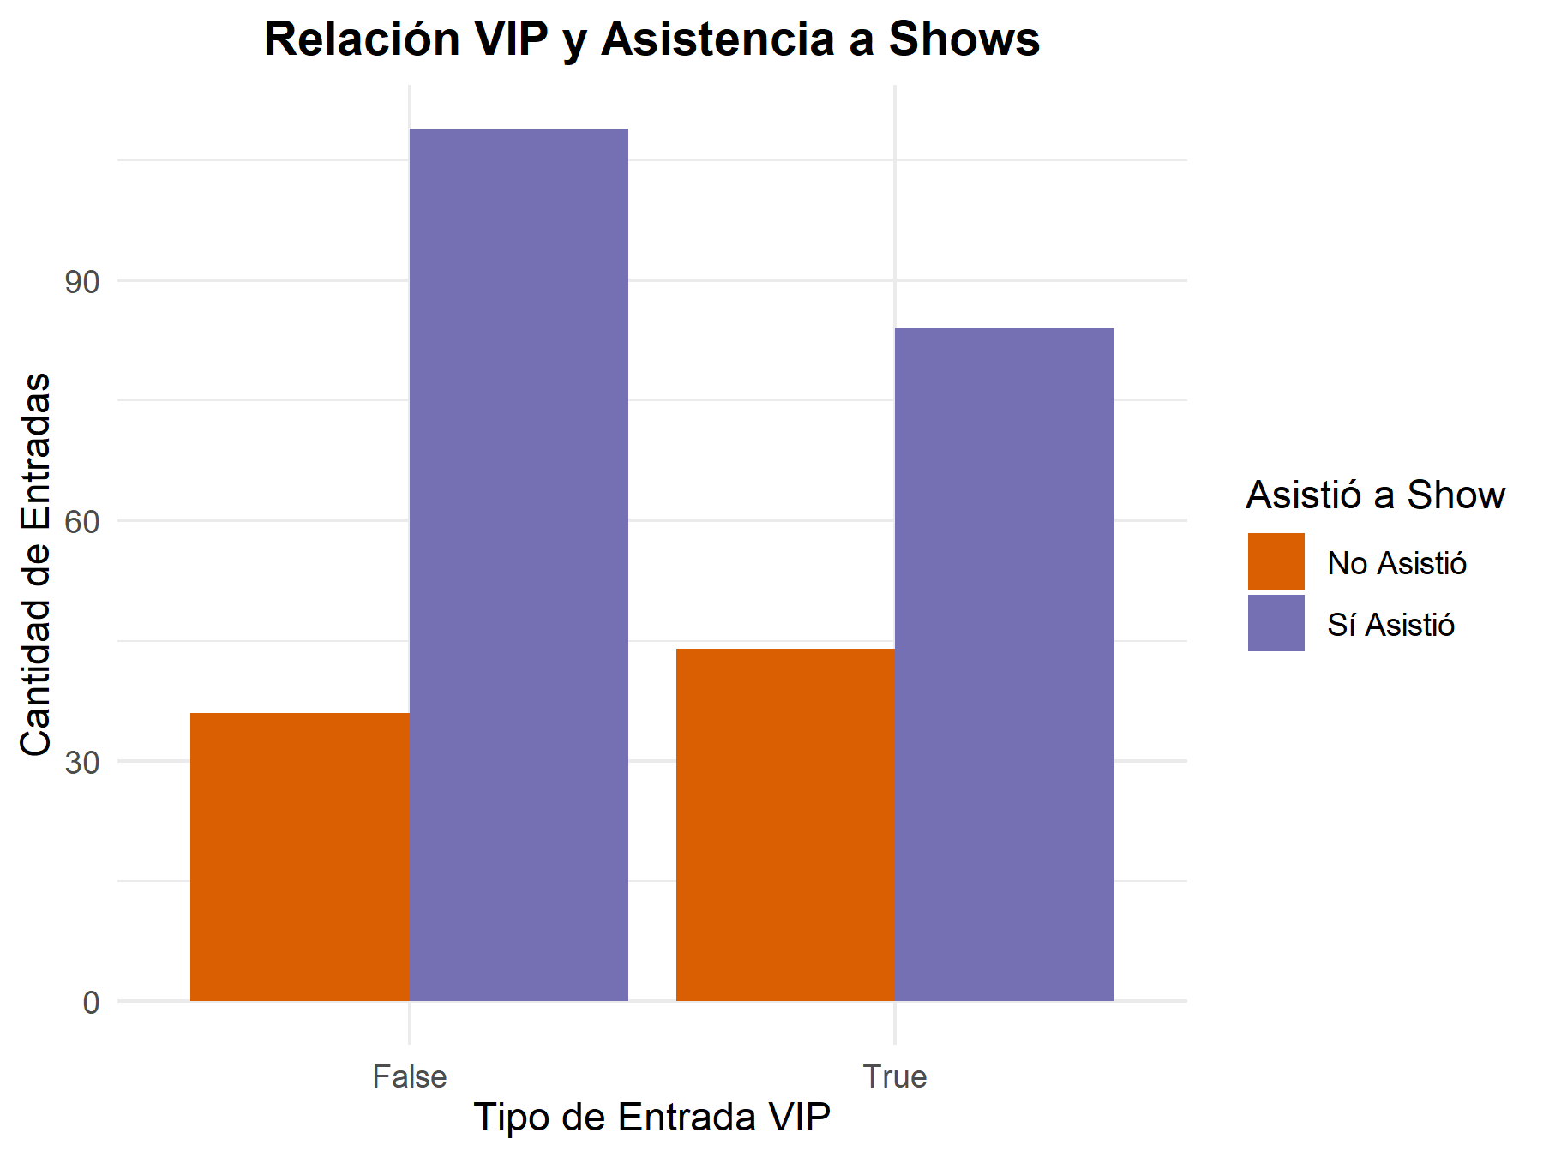
 | FALSE | TRUE
False | 36 | 109
True | 44 | 84

P11. Especies vs Visitas
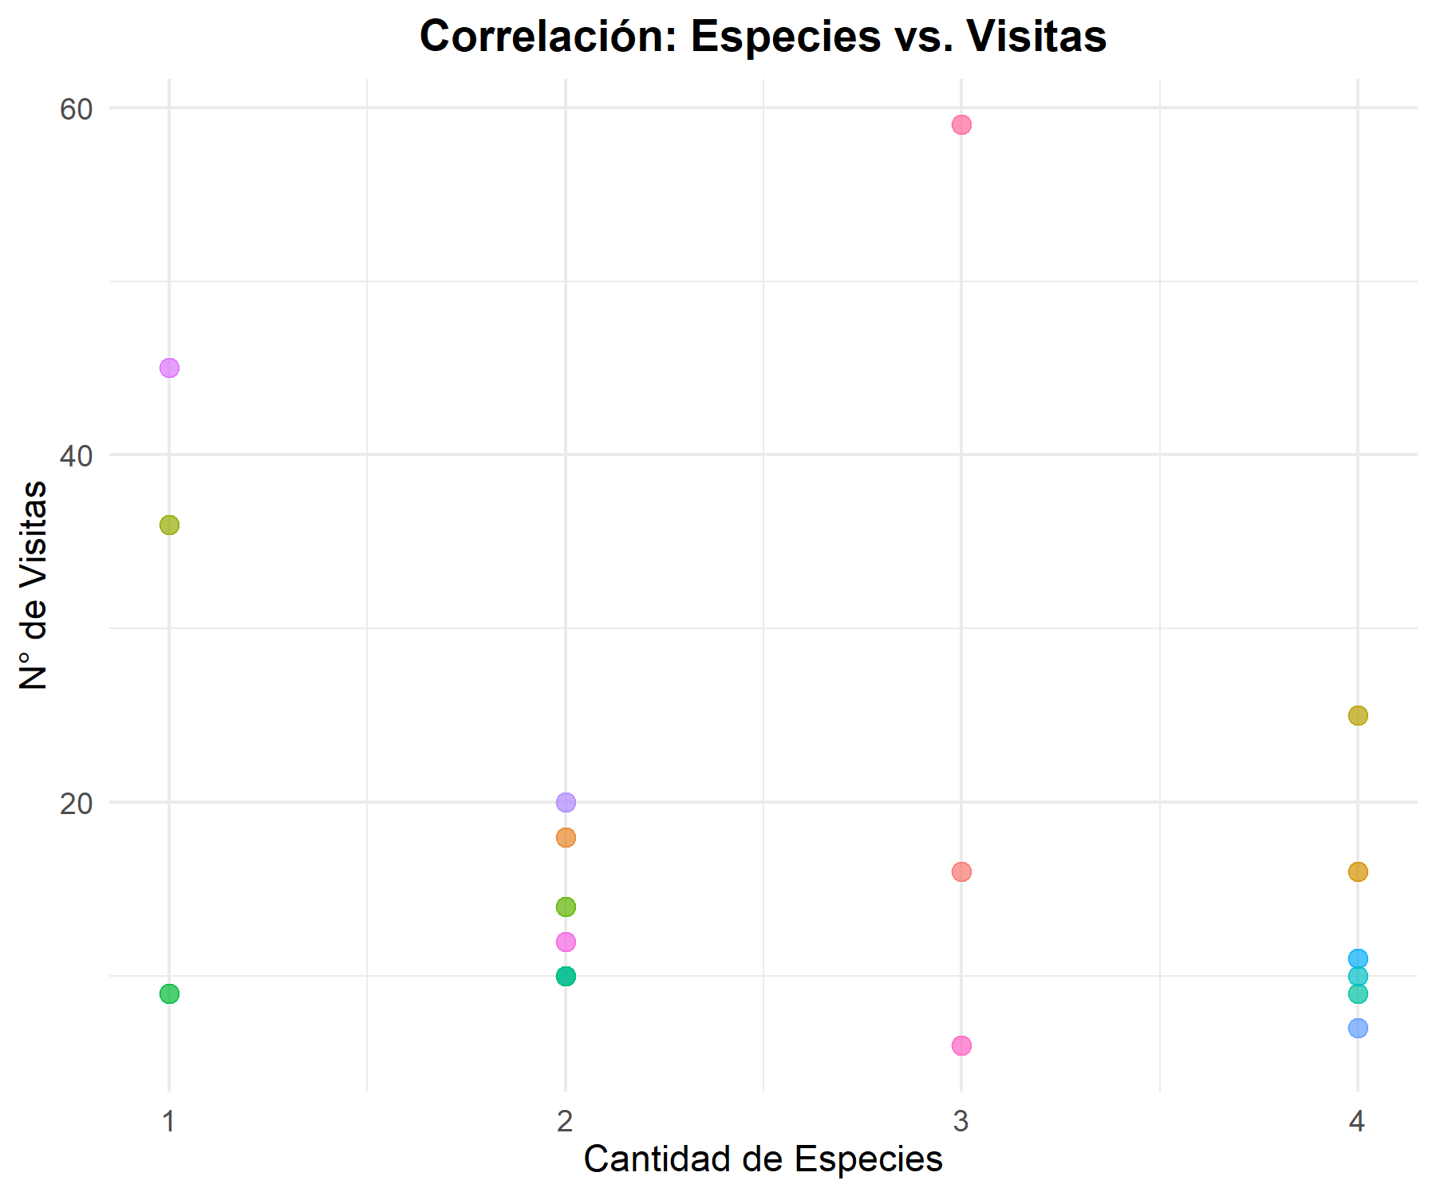
Datos usados para el gráfico:
ID_habitat | numero_visitas | cantidad_especies | nombre_habitat
H001 | 12 | 2 | Selva Tropical
H002 | 45 | 1 | Sabana Dorada
H003 | 25 | 4 | Caverna de los Murciélagos
H004 | 11 | 4 | Pantano Misterioso
H005 | 16 | 4 | Bosque Templado
H006 | 20 | 2 | Rincón de los Reptiles
H007 | 16 | 3 | Altas Cumbres
H008 | 10 | 2 | Mares Profundos
H009 | 10 | 2 | Isla de los Primates
H010 | 6 | 3 | Valle del Tigre
H011 | 14 | 2 | Estepa Salvaje
H012 | 7 | 4 | Refugio del Panda
H013 | 9 | 4 | Jardín de las Mariposas
H014 | 36 | 1 | Desierto Rojo
H015 | 9 | 1 | Granja Interactiva
H016 | 10 | 4 | La Antártida Viva
H017 | 18 | 2 | Bosque de Koalas
H018 | 59 | 3 | Zona Nocturna

Correlación: | Correlacion
 | -0.26987672688

